U23 CÁLCULOS
 |  |  |  | fuente
 | ALIMENTO | 60 | TPD | Lubongo, C., Congdon, T., McWhinnie, J., & Alexandridis, P. (2022). Economic feasibility of plastic waste conversion to fuel using pyrolysis. Sustainable Chemistry and Pharmacy.
 | RENDIMIENTO PARA COMBUSTIBLE LÍQUIDO | 0.805 | FRACCIÓN PESO | Chang, S. H. (2023). Plastic waste as pyrolysis feedstock for plastic oil production: A review. Science of the Total Environment.
 | RENDIMIENTO PARA GAS | 0.165 | FRACCIÓN PESO | Rogers, C., Means, P., Gonzalez, R., Sheets, K., & Townsend, H. (2021). Economic Feasibility of mixed plastic waste pyrolysis using twin reactor system in Northwest Arkansas. Chemical Engineering Undergraduate Honors Theses.
14285714.286 | RENDIMIENTO PARA RESIDUO SÓLIDO | 0.03 | FRACCIÓN PESO | Rogers, C., Means, P., Gonzalez, R., Sheets, K., & Townsend, H. (2021). Economic Feasibility of mixed plastic waste pyrolysis using twin reactor system in Northwest Arkansas. Chemical Engineering Undergraduate Honors Theses.

 | EFICIENCIA GENERADOR | 0.4 |  |  |  | conversión
 | CP LÍQUIDO | 30 | MJ/kg | sujeto a revisión |  | 48.465
 | CP GAS | 40 | MJ/m^3 | sujeto a revisión

 | CARACTERIZACIÓN DEL ALIMENTO | FRACCIÓN PESO |  | FUENTE
 | PET | 0.151 |  | Rogers, C., Means, P., Gonzalez, R., Sheets, K., & Townsend, H. (2021). Economic Feasibility of mixed plastic waste pyrolysis using twin reactor system in Northwest Arkansas. Chemical Engineering Undergraduate Honors Theses.
 | HDPE | 0.201 |  | Rogers, C., Means, P., Gonzalez, R., Sheets, K., & Townsend, H. (2021). Economic Feasibility of mixed plastic waste pyrolysis using twin reactor system in Northwest Arkansas. Chemical Engineering Undergraduate Honors Theses.
 | LDPE | 0.287 |  | Rogers, C., Means, P., Gonzalez, R., Sheets, K., & Townsend, H. (2021). Economic Feasibility of mixed plastic waste pyrolysis using twin reactor system in Northwest Arkansas. Chemical Engineering Undergraduate Honors Theses.
 | PS | 0.078 |  | Rogers, C., Means, P., Gonzalez, R., Sheets, K., & Townsend, H. (2021). Economic Feasibility of mixed plastic waste pyrolysis using twin reactor system in Northwest Arkansas. Chemical Engineering Undergraduate Honors Theses.
 | PP | 0.283 |  | Rogers, C., Means, P., Gonzalez, R., Sheets, K., & Townsend, H. (2021). Economic Feasibility of mixed plastic waste pyrolysis using twin reactor system in Northwest Arkansas. Chemical Engineering Undergraduate Honors Theses.
 | TOTAL | 1

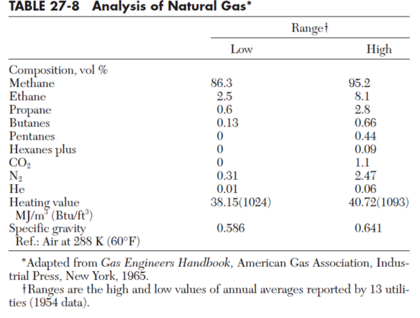
 |  |  | (tons per day) | 1 ton = 907,2 kg
 | SALIDA DE LÍQUIDO | 48.3 | TPD | 43817.76 | kg/día
 | SALIDA GAS | 9.9 | TPD | 8981.28 | kg/día
 | SALIDA CHAR (RESIDUO SOLIDO) | 1.8 | TPD | 1632.96 | kg/día
 | TOTAL | 60 | TPD | 54432 | kg/día

 | FORMULA | EFF*(FLUJO MASICO*CP SUSTANCIA)
 |  |  |  | 1MJ = 0,2778 kWh
 | GENERACIÓN CON LÍQUIDO | 793258.03615 | MJ/día | 220367.08244 | kWh/día
 | GENERACIÓN CON GAS | 50833.452036 | MJ/día | 14121532.975 | kWh/día
 |  |  | TOTAL | 14341900.058 | kWh/día
 |  |  |  | 14341.900058 | GWh/día
 |  |  |  |  | $154,892,520,625.42 |  |  | 0.37090909091
 |  |  |  | fuente
 | consumo de energía eléctrica per cápita (2019) | 1159 | kWh/año | https://www.larepublica.co/especiales/efecto-hidroituango/el-consumo-per-capita-de-energia-fue-de-1-159-kwh-durante-el-ano-pasado-2829778 |  |  | GE=densidad sustancia/densidad agua
 | consumo percápita al día | 3.18 | kWh/día |  |  |  | GE | 0.586 | media geométrica
 |  |  |  |  |  |  | densidad del agua | 1.225 | kg/m^3 | 2344.57 | kWh/día
 | consumo energía eléctrica per cápita (2018) | 82.92 | kWh/mes | https://oab.ambientebogota.gov.co/wp-content/uploads/dlm_uploads/2020/05/Hoja-de-vida-indicador-Consumo-promedio-percapita-energia-en-el-Sector-Publico-Distrital.pdf |  |  | densidad gas | 0.3709 | kg/m^3 | 8 | MMbtu/día
 | consumo percápita al día | 2.76 | kWh/día |  |  |  | CP | 38.15 | MJ/m^3 | 1.5 | ton/día
 |  |  |  |  |  | valor correcto | CP másico gas | 14.149835 | MJ/kg | 1500 | kg/día
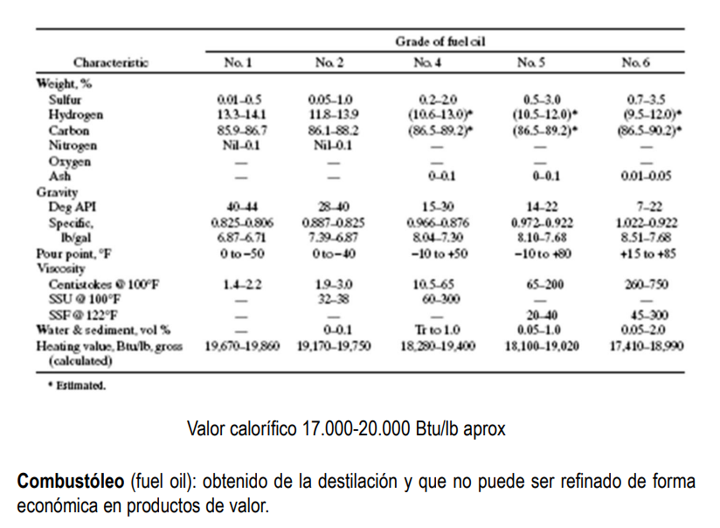
 | consumo energía eléctrica per cápita (2014) | 1320.35 | kWh/año | https://www.google.com/search?sa=X&sca_esv=020142134423ffe3&sca_upv=1&rlz=1C1CHBF_esCO1074CO1074&biw=1278&bih=1273&sxsrf=AM9HkKmDYg5q37BSsR2MLAjlcOYGso_4cw:1699460057370&q=colombia+consumo+de+electricidad+per+c%C3%A1pita&stick=H4sIAAAAAAAAAD3LQQrCMBCF4ZXQhYcILkWIuuwNPEUYX4YyMOmEZFz0OHoVL2ar4OrBz_eG_WGIJZ4v2q_HW8YYlSfCMqqBXGxO3dftLiBNjactsTK8CcSXBJv7o9QvrdwSqIrTa3eCqZW7UPgJC5nD_5gph1UHvJ8b_wDpGkfphgAAAA&ved=2ahUKEwi_6J2I5rSCAxU_fjABHZJkBOUQtx96BAhJEAM |  |  |  |  |  | 21224.7525 | MJ/día
 | consumo percápita al día | 3.62 | kWh/día |  |  |  |  |  |  | 21224752.5 | kJ/día
 |  |  |  |  |  |  |  |  |  | 1591856.4375 | kWh/día
 | consumo energía eléctrica per cápita (2022) estimación | 1237.0471495 | kWh/año | autores |  |  |  |  |  | 0.00
 | consumo percápita al día | 3.39 | kWh/día |  |  |  |  |  |  | 21.2247525 | Mmbtu/día
 |  |  |  |  |  |  |  |  |  | 5.730683175 | MMBTU/día
 | capacidad de generación calculada para 60 TPD | 284.54768674 | kWh/día |  |  |  |  |  |  | -2.269316825 | MMBTU/día
 | capacidad de suministro de energía |  | personas al día |  |  |  |  |  |  | 1.3959941172
 |  |  |  |  |  |  |  |  |  | -0.39599411723
 | capacidad de generación calculada para 80 TPD | 379.39691565 | kWh/día |  |  |  |  |  |  | -0.59399117584 | ton/día
 | capacidad de suministro de energía |  | personas al día |  |  |  |  |  |  | -593.99117584 | kg/día
 |  |  |  | 229.4376495 | hogares |  |  |  |  | -3361.9508519 | MJ/día
 | capacidad de generación calculada para 100 TPD | 14341900.058 | kWh/día | 45.887529901 | MW/mes |  |  |  |  | -3361950.8519 | J/día
 | capacidad de suministro de energía | 4231685 | personas al día | 1.52958433 | MW/día |  |  |  |  | 4.2 | kWh/día
 |  |  |  | 1529.58433 | MW/día
 |  |  |  | 451.31527986 | personas abastecidas
 |  | 1121.2183793 |  | 63.732680418 | kW/h
 |  | 280.30459482
 |  |  | $19,440,000,000.00
2 |  |  |  |  |  |  | CP unidades británicas | 19457.839037 | BTU/lb
 | 100 |  |  |  |  |  | CP gasoil S.I. | 45258.933601 | kJ/kg
 | 100 |  |  |  |  | valor correcto | CP gasoil | 45.258933601 | MJ/kg

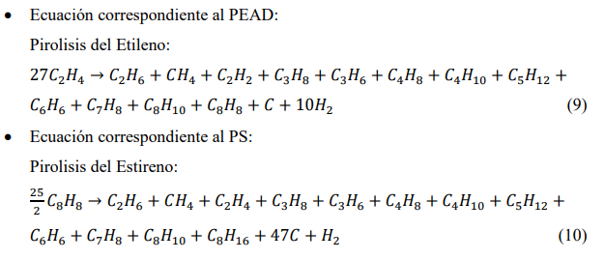
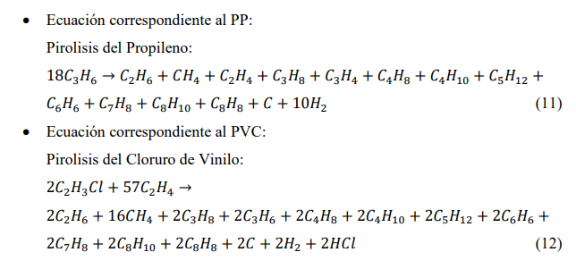
 | 100
 | 100 | el error está en el octano
 | en la reacción 2 | debe ser octeno}
 | hola
3
C | 54
H | 108

C | 54
H | 108 | tercera balanceada también

1
C | 54
H | 108

C | 54
H | 108 | primera balanceada

4
C | 118
H | 234
Cl | 2

C | 118
H | 234
Cl | 2 | Cuarta balanceada

Flujo de entrada | 100 | TPD | 1 ton = 907,2 kg
Compuestos entrada | composición a utilizar | flujo individual [TPD] | Flujo individual en kg/día | Peso molar [kg/kmol] | flujo molar [kmol/día]
Etileno | 0.488 | 48.8 | 44271.36 | 28.054 | 1578.0765666
Estireno | 0.078 | 7.8 | 7076.16 | 104.15 | 67.942006721
Propileno | 0.283 | 28.3 | 25673.76 | 42.081 | 610.10337207
Cloruro de vinilo | 0.151 | 15.1 | 13698.72 | 62.498 | 219.18653397
Total | 1 | 100 | 90720 |  | 2475.3084794

Compuestos de salída | Moles producidas reacción 1 (Etileno) | Moles producidas reacción 2 (Estireno) | Moles producidas reacción 3 (Propileno) | Moles producidas reacción 4 (Cloruro de Vinilo) | Flujo molar de salida por cada compuesto [kmol/día] | Flujo molar de salida para conversión del 80% [kmol/día]
CH4 | 58.447280245 | 5.4353605377 | 33.894631782 | 1753.4922718 | 1851.2695443 | 1481.0
C2H2 | 58.447280245 | 0 | 0 | 0 | 58.447280245 | 46.8
C2H4 | 0 | 5.4353605377 | 33.894631782 | 0 | 39.329992319 | 31.5
C2H6 | 58.447280245 | 5.4353605377 | 33.894631782 | 219.18653397 | 316.96380653 | 253.6
C3H8 | 58.447280245 | 5.4353605377 | 33.894631782 | 219.18653397 | 316.96380653 | 253.6
C3H4 | 0 | 0 | 33.894631782 | 0 | 33.894631782 | 27.1
C3H6 | 58.447280245 | 5.4353605377 | 0 | 219.18653397 | 283.06917475 | 226.5
C4H8 | 58.447280245 | 5.4353605377 | 33.894631782 | 219.18653397 | 316.96380653 | 253.6
C4H10 | 58.447280245 | 5.4353605377 | 33.894631782 | 219.18653397 | 316.96380653 | 253.6
C5H12 | 58.447280245 | 5.4353605377 | 33.894631782 | 219.18653397 | 316.96380653 | 253.6
C6H6 | 58.447280245 | 5.4353605377 | 33.894631782 | 219.18653397 | 316.96380653 | 253.6
C7H8 | 58.447280245 | 5.4353605377 | 33.894631782 | 219.18653397 | 316.96380653 | 253.6
C8H10 | 58.447280245 | 5.4353605377 | 33.894631782 | 219.18653397 | 316.96380653 | 253.6 | no hay modelos que se ajusten en aspen v10
C8H8 | 58.447280245 | 0 | 33.894631782 | 219.18653397 | 311.528446 | 249.2
C8H16 | 0 | 5.4353605377 | 0 | 0 | 5.4353605377 | 4.3
C | 58.447280245 | 255.46194527 | 33.894631782 | 219.18653397 | 566.99039127 | 453.6 | charr
H2 | 584.47280245 | 5.4353605377 | 338.94631782 | 219.18653397 | 1148.0410148 | 918.4
HCl | 0 | 0 | 0 | 219.18653397 | 219.18653397 | 175.3
 |  |  |  | FLUJO TOTAL | 7052.9028222 | 5642.3 | 5188.7 | 4935.2
 |  |  |  | porcentaje de carbono | 0.080391068126 | 8.04%
Resultados de la simulación Flash operando a 30 C para 200 TPD
Material
Stream Name | Units | FEED | LIVIANOS | PESADOS
Description
From |  |  | FLASH-1 | FLASH-1
To |  | FLASH-1
Stream Class |  | CONVEN | CONVEN | CONVEN
Maximum Relative Error
Cost Flow | $/hr
MIXED Substream
Phase |  | Vapor Phase | Vapor Phase | Liquid Phase
Temperature | C | 500 | 30 | 30
Pressure | atm | 1 | 1 | 1
Molar Vapor Fraction |  | 1 | 1 | 0
Molar Liquid Fraction |  | 0 | 0 | 1
Molar Solid Fraction |  | 0 | 0 | 0
Mass Vapor Fraction |  | 1 | 1 | 0
Mass Liquid Fraction |  | 0 | 0 | 1
Mass Solid Fraction |  | 0 | 0 | 0
Mole Flows | kmol/day | 4935,3 | 4321,99 | 613,311
METHA-01 | kmol/day | 1481 | 1480,45 | 0,546251
ACETY-01 | kmol/day | 46,8 | 466,765 | 0,123454
ETHYL-01 | kmol/day | 31,5 | 314,409 | 0,0591412
ETHAN-01 | kmol/day | 253,6 | 252,815 | 0,784955
PROPA-01 | kmol/day | 253,6 | 250,26 | 333,957
CYCLO-01 | kmol/day | 27,1 | 267,037 | 0,396261
PROPY-01 | kmol/day | 226,5 | 224,251 | 224,932
2-BUT-01 | kmol/day | 253,6 | 239,803 | 137,971
N-BUT-01 | kmol/day | 253,6 | 241,865 | 117,353
N-PEN-01 | kmol/day | 253,6 | 222,251 | 313,486
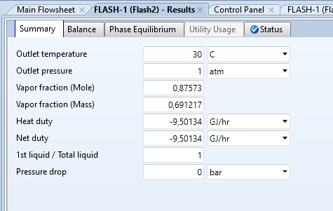
BENZE-01 | kmol/day | 253,6 | 131,111 | 122,489
TOLUE-01 | kmol/day | 253,6 | 632,838 | 190,316
STYRE-01 | kmol/day | 249,2 | 173,917 | 231,808
2-Oct-01 | kmol/day | 4,3 | 0,468397 | 38,316
HYDRO-01 | kmol/day | 918,4 | 918,391 | 0,00917825
HYDRO-02 | kmol/day | 175,3 | 174,823 | 0,476759
Mass Flows | tons/day | 198,868 | 137,461 | 61,407
METHA-01 | kg/hr | 989,972 | 989,607 | 0,365141
ACETY-01 | kg/hr | 507,739 | 506,399 | 0,133937
ETHYL-01 | kg/hr | 368,206 | 367,514 | 0,0691305
ETHAN-01 | kg/hr | 317,736 | 316,752 | 0,983472
PROPA-01 | kg/hr | 465,953 | 459,817 | 613,598
CYCLO-01 | kg/hr | 452,398 | 445,783 | 0,661504
PROPY-01 | kg/hr | 397,136 | 393,192 | 394,386
2-BUT-01 | kg/hr | 592,869 | 560,614 | 32,255
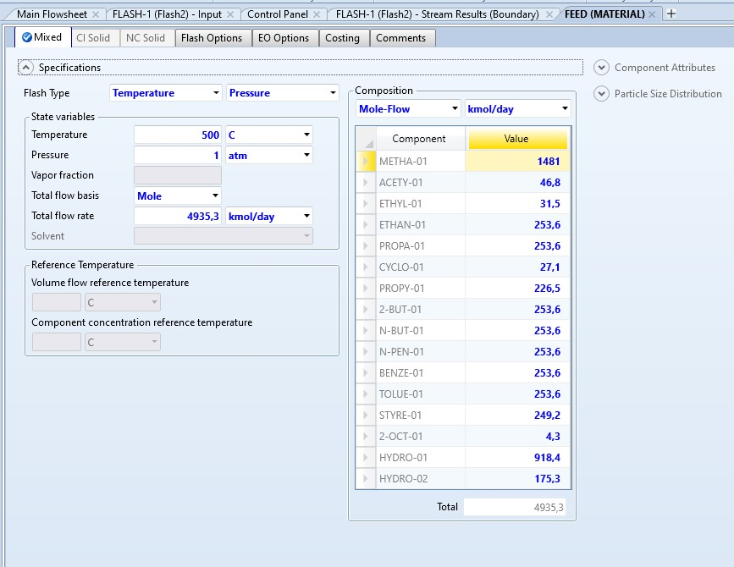
N-BUT-01 | kg/hr | 614,171 | 585,75 | 284,207
N-PEN-01 | kg/hr | 762,388 | 668,146 | 942,419
BENZE-01 | kg/hr | 825,401 | 426,73 | 398,671
TOLUE-01 | kg/hr | 973,618 | 242,958 | 730,66
STYRE-01 | kg/hr | 1081,44 | 75,474 | 1005,97
2-Oct-01 | kg/hr | 201,052 | 219,005 | 179,151
HYDRO-01 | kg/hr | 77,141 | 771,402 | 0,000770927
HYDRO-02 | kg/hr | 266,315 | 265,59 | 0,724289
Mass Fractions
METHA-01 |  | 0.1317 | 0,190458 | 0,00015731
ACETY-01 |  | 0.0068 | 0,00974607 | 5.77E+00
ETHYL-01 |  | 0.0049 | 0,00707312 | 2.98E+00
ETHAN-01 |  | 0.0423 | 0,0609616 | 0,000423701
PROPA-01 |  | 0.0620 | 0,0884956 | 0,00264351
CYCLO-01 |  | 0.0060 | 0,00857946 | 0,00028499
PROPY-01 |  | 0.0528 | 0,0756731 | 0,0016991
2-BUT-01 |  | 0.0789 | 0,107895 | 0,0138961
N-BUT-01 |  | 0.0817 | 0,112732 | 0,0122443
N-PEN-01 |  | 0.1014 | 0,12859 | 0,0406015
BENZE-01 |  | 0.1098 | 0,0821278 | 0,171756
TOLUE-01 |  | 0.1295 | 0,0467593 | 0,314784
STYRE-01 |  | 0.1439 | 0,0145256 | 0,433392
2-Oct-01 |  | 0.0027 | 0,000421493 | 0,00771823
HYDRO-01 |  | 0.0103 | 0,0148463 | 3.32E-02
HYDRO-02 |  | 0.0354 | 0,051115 | 0,000312039
Mole Fractions
METHA-01 |  | 0,300083 | 0,34254 | 0,000890659
ACETY-01 |  | 0,00948271 | 0,0107998 | 0,000201291
ETHYL-01 |  | 0,00638259 | 0,00727463 | 9.64E+00
ETHAN-01 |  | 0,0513849 | 0,0584951 | 0,00127986
PROPA-01 |  | 0,0513849 | 0,057904 | 0,00544515
CYCLO-01 |  | 0,00549105 | 0,00617858 | 0,0006461
PROPY-01 |  | 0,0458939 | 0,051886 | 0,00366749
2-BUT-01 |  | 0,0513849 | 0,0554844 | 0,022496
N-BUT-01 |  | 0,0513849 | 0,0559614 | 0,0191344
N-PEN-01 |  | 0,0513849 | 0,0514234 | 0,0511136
BENZE-01 |  | 0,0513849 | 0,0303357 | 0,199718
TOLUE-01 |  | 0,0513849 | 0,0146423 | 0,310309
STYRE-01 |  | 0,0504934 | 0,00402401 | 0,377962
2-Oct-01 |  | 0,000871274 | 0,000108375 | 0,0062474
HYDRO-01 |  | 0,186088 | 0,212493 | 1.50E+00
HYDRO-02 |  | 0,0355196 | 0,0404497 | 0,000777353

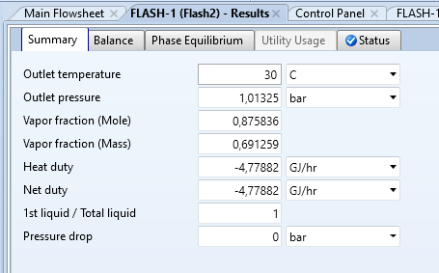
Resultados de la simulación Flash operando a 30 C para 100 TPD
Material
Stream Name | Units | FEED | LIVIANOS | PESADOS
Description
From |  |  | FLASH-1 | FLASH-1
To |  | FLASH-1
Stream Class |  | CONVEN | CONVEN | CONVEN
Maximum Relative Error
Cost Flow | $/hr
MIXED Substream
Phase |  | Vapor Phase | Vapor Phase | Liquid Phase
Temperature | C | 500 | 30 | 30
Pressure | bar | 101,325 | 101,325 | 101,325
Molar Vapor Fraction |  | 1 | 1 | 0
Molar Liquid Fraction |  | 0 | 0 | 1
Molar Solid Fraction |  | 0 | 0 | 0
Mass Vapor Fraction |  | 1 | 1 | 0
Mass Liquid Fraction |  | 0 | 0 | 1
Mass Solid Fraction |  | 0 | 0 | 0
Mole Flows | kmol/day | 2483,33 | 2174,99 | 308,339
METHA-01 | kmol/day | 744,736 | 744,462 | 0,274415
ACETY-01 | kmol/day | 236,919 | 236,294 | 0,062435
ETHYL-01 | kmol/day | 158,453 | 158,156 | 0,02972
ETHAN-01 | kmol/day | 127,617 | 127,222 | 0,394614
PROPA-01 | kmol/day | 127,551 | 125,873 | 167,803
CYCLO-01 | kmol/day | 135,858 | 133,873 | 0,198459
PROPY-01 | kmol/day | 113,828 | 112,698 | 112,931
2-BUT-01 | kmol/day | 127,571 | 120,637 | 693,394
N-BUT-01 | kmol/day | 127,517 | 121,621 | 589,516
N-PEN-01 | kmol/day | 127,496 | 111,748 | 157,477
BENZE-01 | kmol/day | 127,518 | 659,566 | 615,613
TOLUE-01 | kmol/day | 127,501 | 31,84 | 956,614
STYRE-01 | kmol/day | 125,34 | 875,584 | 116,585
2-Oct-01 | kmol/day | 218,277 | 0,237979 | 194,479
HYDRO-01 | kmol/day | 463,52 | 463,515 | 0,00462769
HYDRO-02 | kmol/day | 878,307 | 87,592 | 0,238634
Mole Fractions
METHA-01 |  | 0,299894 | 0,342283 | 0,000889978
ACETY-01 |  | 0,00954036 | 0,0108641 | 0,000202488
ETHYL-01 |  | 0,00638067 | 0,00727156 | 9.64E+00
ETHAN-01 |  | 0,0513894 | 0,0584932 | 0,00127981
PROPA-01 |  | 0,0513628 | 0,0578728 | 0,00544214
CYCLO-01 |  | 0,00547079 | 0,00615511 | 0,000643638
PROPY-01 |  | 0,0458366 | 0,0518155 | 0,00366257
2-BUT-01 |  | 0,0513709 | 0,0554655 | 0,022488
N-BUT-01 |  | 0,051349 | 0,0559181 | 0,0191191
N-PEN-01 |  | 0,0513406 | 0,0513786 | 0,0510726
BENZE-01 |  | 0,0513496 | 0,030325 | 0,199655
TOLUE-01 |  | 0,0513429 | 0,0146391 | 0,310247
STYRE-01 |  | 0,0504727 | 0,00402569 | 0,378105
2-Oct-01 |  | 0,00087897 | 0,000109416 | 0,00630732
HYDRO-01 |  | 0,186652 | 0,213111 | 1.50E+00
HYDRO-02 |  | 0,0353681 | 0,0402724 | 0,000773934
Mass Flows | tons/day | 100 | 691,259 | 308,741
METHA-01 | tons/day | 13,17 | 131,651 | 0,00485279
ACETY-01 | tons/day | 0,68 | 0,678208 | 0,001792
ETHYL-01 | tons/day | 0,49 | 0,489081 | 0,000919061
ETHAN-01 | tons/day | 4,23 | 421,692 | 0,0130799
PROPA-01 | tons/day | 6,2 | 611,843 | 0,0815656
CYCLO-01 | tons/day | 0,6 | 0,591235 | 0,0087647
PROPY-01 | tons/day | 5,28 | 522,762 | 0,0523842
2-BUT-01 | tons/day | 7,89 | 746,115 | 0,42885
N-BUT-01 | tons/day | 8,17 | 77,923 | 0,377703
N-PEN-01 | tons/day | 10,14 | 888,755 | 125,245
BENZE-01 | tons/day | 10,98 | 567,923 | 530,077
TOLUE-01 | tons/day | 12,95 | 323,391 | 971,609
STYRE-01 | tons/day | 14,39 | 100,524 | 133,848
2-Oct-01 | tons/day | 0,27 | 0,029437 | 0,240563
HYDRO-01 | tons/day | 1,03 | 102,999 | 1.03E+00
HYDRO-02 | tons/day | 3,53 | 352,041 | 0,00959094
Mass Fractions
METHA-01 |  | 0,1317 | 0,190452 | 0,00015718
ACETY-01 |  | 0,0068 | 0,00981121 | 5.80E+00
ETHYL-01 |  | 0,0049 | 0,00707522 | 2.98E-01
ETHAN-01 |  | 0,0423 | 0,0610035 | 0,000423653
PROPA-01 |  | 0,062 | 0,0885115 | 0,00264187
CYCLO-01 |  | 0,006 | 0,00855303 | 0,000283885
PROPY-01 |  | 0,0528 | 0,0756246 | 0,0016967
2-BUT-01 |  | 0,0789 | 0,107936 | 0,0138903
N-BUT-01 |  | 0,0817 | 0,112726 | 0,0122336
N-PEN-01 |  | 0,1014 | 0,128571 | 0,0405662
BENZE-01 |  | 0,1098 | 0,0821578 | 0,17169
TOLUE-01 |  | 0,1295 | 0,0467829 | 0,3147
STYRE-01 |  | 0,1439 | 0,0145421 | 0,433527
2-Oct-01 |  | 0,0027 | 0,000425847 | 0,00779173
HYDRO-01 |  | 0,0103 | 0,0149002 | 3.33E-02
HYDRO-02 |  | 0,0353 | 0,0509275 | 0,000310646

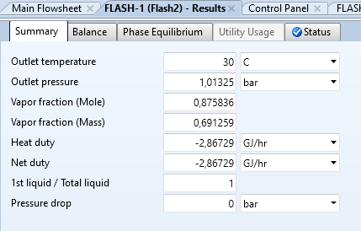
Resultados de la simulación Flash operando a 30 C para 60 TPD
Material
Stream Name | Units | FEED | LIVIANOS | PESADOS
Description
From |  |  | FLASH-1 | FLASH-1
To |  | FLASH-1
Stream Class |  | CONVEN | CONVEN | CONVEN
Maximum Relative Error
Cost Flow | $/hr
MIXED Substream
Phase |  | Vapor Phase | Vapor Phase | Liquid Phase
Temperature | C | 500 | 30 | 30
Pressure | atm | 1 | 1 | 1
Molar Vapor Fraction |  | 1 | 1 | 0
Molar Liquid Fraction |  | 0 | 0 | 1
Molar Solid Fraction |  | 0 | 0 | 0
Mass Vapor Fraction |  | 1 | 1 | 0
Mass Liquid Fraction |  | 0 | 0 | 1
Mass Solid Fraction |  | 0 | 0 | 0
Mole Flows | kmol/day | 1490 | 1304,99 | 185,003
METHA-01 | kmol/day | 446,842 | 446,677 | 0,164649
ACETY-01 | kmol/day | 142,151 | 141,777 | 0,037461
ETHYL-01 | kmol/day | 950,719 | 948,935 | 0,017832
ETHAN-01 | kmol/day | 765,701 | 763,333 | 0,236769
PROPA-01 | kmol/day | 765,305 | 755,237 | 100,682
CYCLO-01 | kmol/day | 815,147 | 803,239 | 0,119075
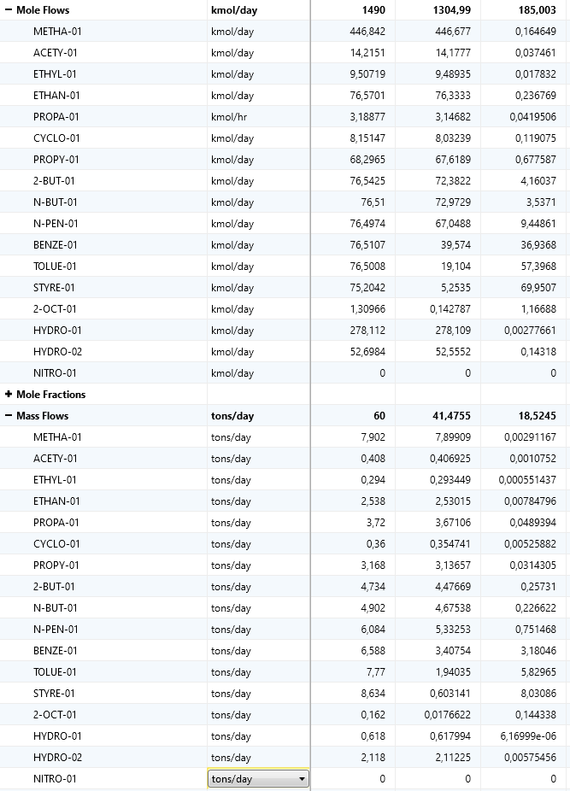
PROPY-01 | kmol/day | 682,965 | 676,189 | 0,677587
2-BUT-01 | kmol/day | 765,425 | 723,822 | 416,037
N-BUT-01 | kmol/day | 76,51 | 729,729 | 35,371
N-PEN-01 | kmol/day | 764,974 | 670,488 | 944,861
BENZE-01 | kmol/day | 765,107 | 39,574 | 369,368
TOLUE-01 | kmol/day | 765,008 | 19,104 | 573,968
STYRE-01 | kmol/day | 752,042 | 52,535 | 699,507
2-Oct-01 | kmol/day | 130,966 | 0,142787 | 116,688
HYDRO-01 | kmol/day | 278,112 | 278,109 | 0,00277661
HYDRO-02 | kmol/day | 526,984 | 525,552 | 0,14318
Mole Fractions
METHA-01 |  | 0,299894 | 0,342283 | 0,000889978
ACETY-01 |  | 0,00954036 | 0,0108641 | 0,000202488
ETHYL-01 |  | 0,00638067 | 0,00727156 | 9.64E+00
ETHAN-01 |  | 0,0513894 | 0,0584932 | 0,00127981
PROPA-01 |  | 0,0513628 | 0,0578728 | 0,00544214
CYCLO-01 |  | 0,00547079 | 0,00615511 | 0,000643638
PROPY-01 |  | 0,0458366 | 0,0518155 | 0,00366257
2-BUT-01 |  | 0,0513709 | 0,0554655 | 0,022488
N-BUT-01 |  | 0,051349 | 0,0559181 | 0,0191191
N-PEN-01 |  | 0,0513406 | 0,0513786 | 0,0510726
BENZE-01 |  | 0,0513496 | 0,030325 | 0,199655
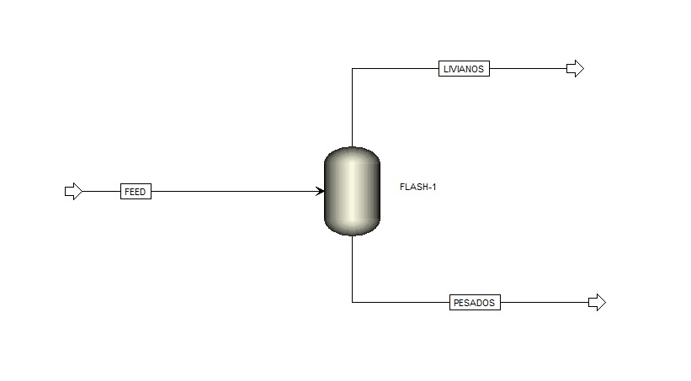
TOLUE-01 |  | 0,0513429 | 0,0146391 | 0,310247
STYRE-01 |  | 0,0504727 | 0,00402569 | 0,378105
2-Oct-01 |  | 0,00087897 | 0,000109416 | 0,00630732
HYDRO-01 |  | 0,186652 | 0,213111 | 1.50E+00
HYDRO-02 |  | 0,0353681 | 0,0402724 | 0,000773934
Mass Flows | tons/day | 60 | 414,755 | 185,245
METHA-01 | tons/day | 7,902 | 789,909 | 0,00291167
ACETY-01 | tons/day | 0,408 | 0,406925 | 0,0010752
ETHYL-01 | tons/day | 0,294 | 0,293449 | 0,000551437
ETHAN-01 | tons/day | 2,538 | 253,015 | 0,00784796
PROPA-01 | tons/day | 3,72 | 367,106 | 0,0489394
CYCLO-01 | tons/day | 0,36 | 0,354741 | 0,00525882
PROPY-01 | tons/day | 3,168 | 313,657 | 0,0314305
2-BUT-01 | tons/day | 4,734 | 447,669 | 0,25731
N-BUT-01 | tons/day | 4,902 | 467,538 | 0,226622
N-PEN-01 | tons/day | 6,084 | 533,253 | 0,751468
BENZE-01 | tons/day | 6,588 | 340,754 | 318,046
TOLUE-01 | tons/day | 7,77 | 194,035 | 582,965
STYRE-01 | tons/day | 8,634 | 0,603141 | 803,086
2-Oct-01 | tons/day | 0,162 | 0,0176622 | 0,144338
HYDRO-01 | tons/day | 0,618 | 0,617994 | 6.17E-01
HYDRO-02 | tons/day | 2,118 | 211,225 | 0,00575456
Mass Fractions
METHA-01 |  | 0,1317 | 0,190452 | 0,00015718
ACETY-01 |  | 0,0068 | 0,00981121 | 5.80E+00
ETHYL-01 |  | 0,0049 | 0,00707522 | 2.98E-01
ETHAN-01 |  | 0,0423 | 0,0610035 | 0,000423653 |  | el software cometió un error al pasar lo datos a excel
PROPA-01 |  | 0,062 | 0,0885115 | 0,00264187 |  | pero los datos de las fracciones másicas y molares no se vieron afectados
CYCLO-01 |  | 0,006 | 0,00855303 | 0,000283885
PROPY-01 |  | 0,0528 | 0,0756246 | 0,0016967 | N2 | 7450 | kmol/día | razón molar 5
2-BUT-01 |  | 0,0789 | 0,107936 | 0,0138903 | TOTAL | 8940 | kmol/día
N-BUT-01 |  | 0,0817 | 0,112726 | 0,0122336
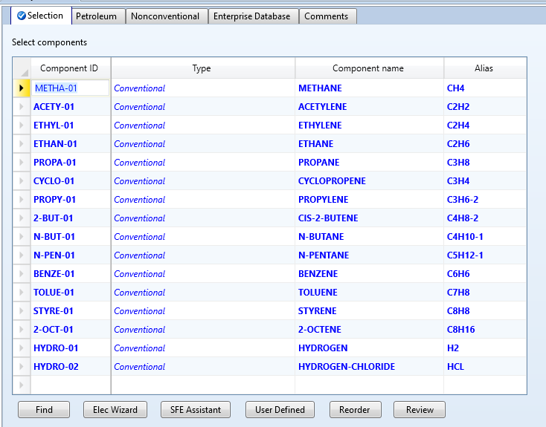
N-PEN-01 |  | 0,1014 | 0,128571 | 0,0405662
BENZE-01 |  | 0,1098 | 0,0821578 | 0,17169
TOLUE-01 |  | 0,1295 | 0,0467829 | 0,3147
STYRE-01 |  | 0,1439 | 0,0145421 | 0,433527
2-Oct-01 |  | 0,0027 | 0,000425847 | 0,00779173
HYDRO-01 |  | 0,0103 | 0,0149002 | 3.33E-02
HYDRO-02 |  | 0,0353 | 0,0509275 | 0,000310646

Resultados de la simulación Flash operando a 25 C para 60 TPD teniendo en cuenta el nitrógeno razón molar 5 veces el alimento

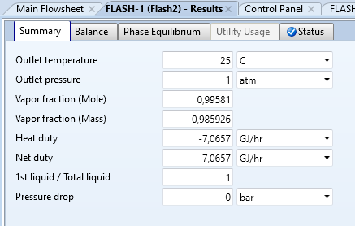

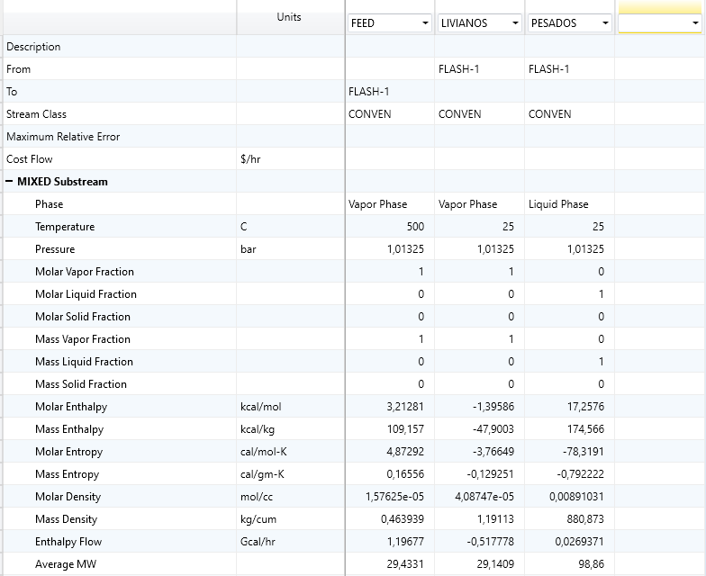

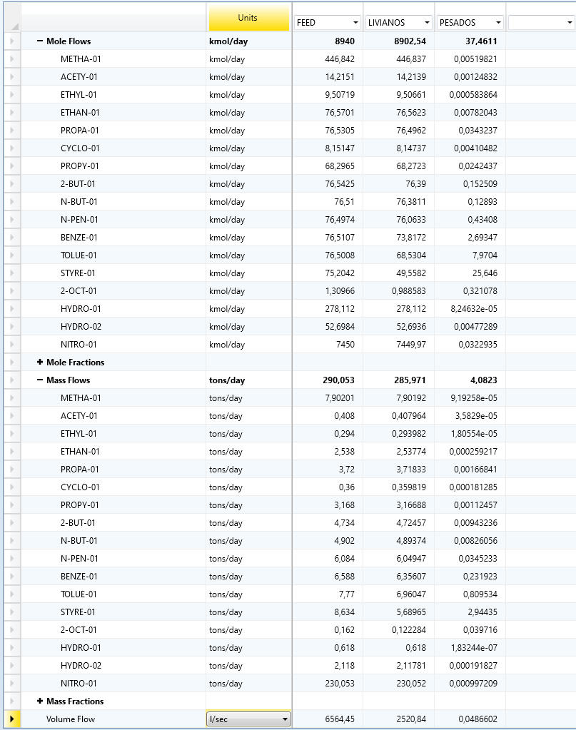

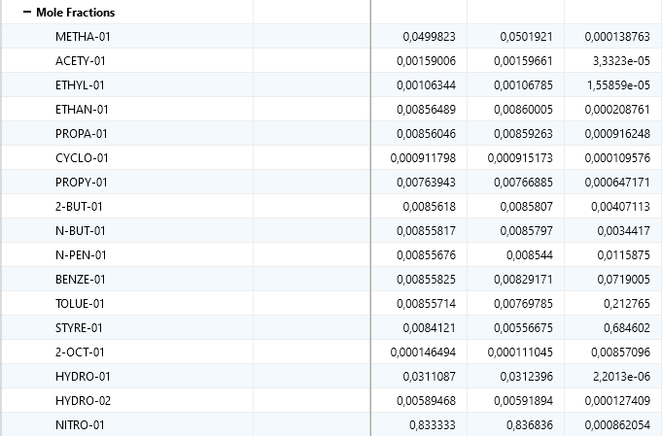

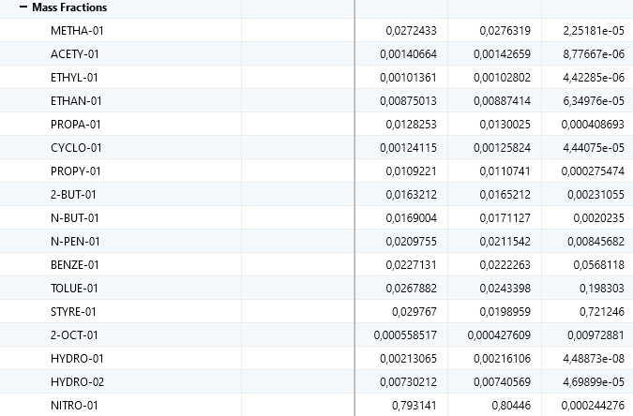

Resultados de la simulación Flash operando a 25 C para 60 TPD teniendo en cuenta el nitrógeno razón molar 5 veces el alimento aumentando la presión de operación a 5 atm

 | 0.16616589274

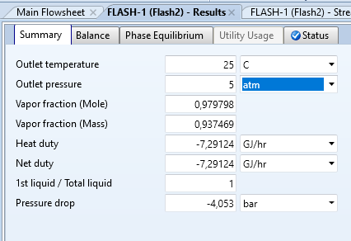

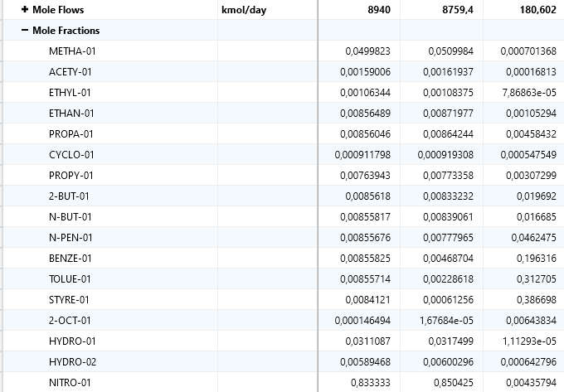
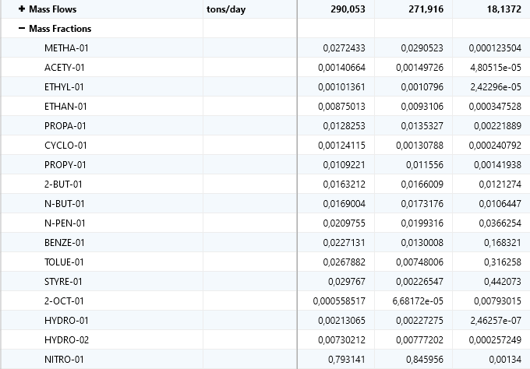

Diseño del flash para operar a 50 atm 60 TPD sin tener en cuenta el N2

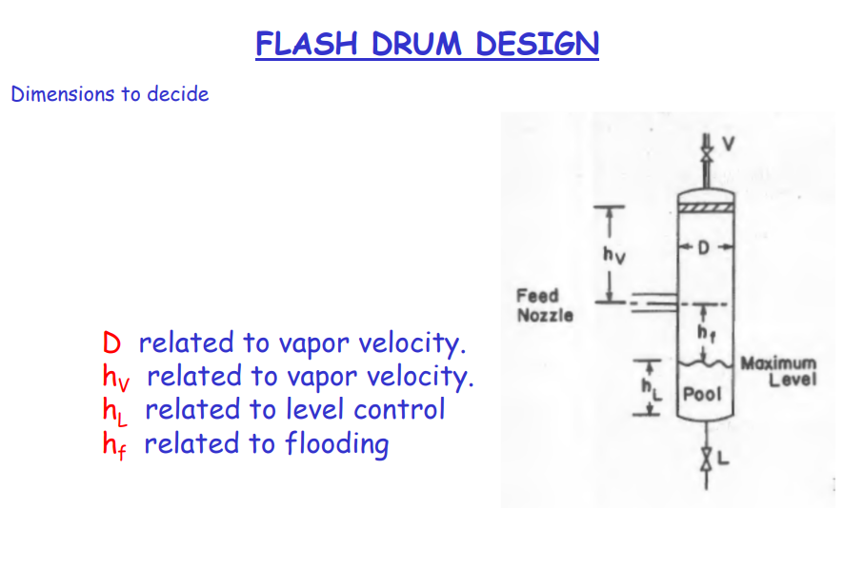
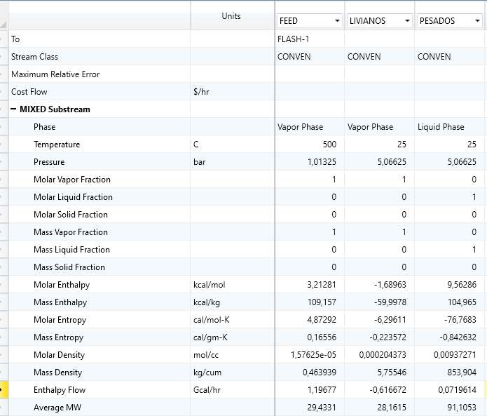
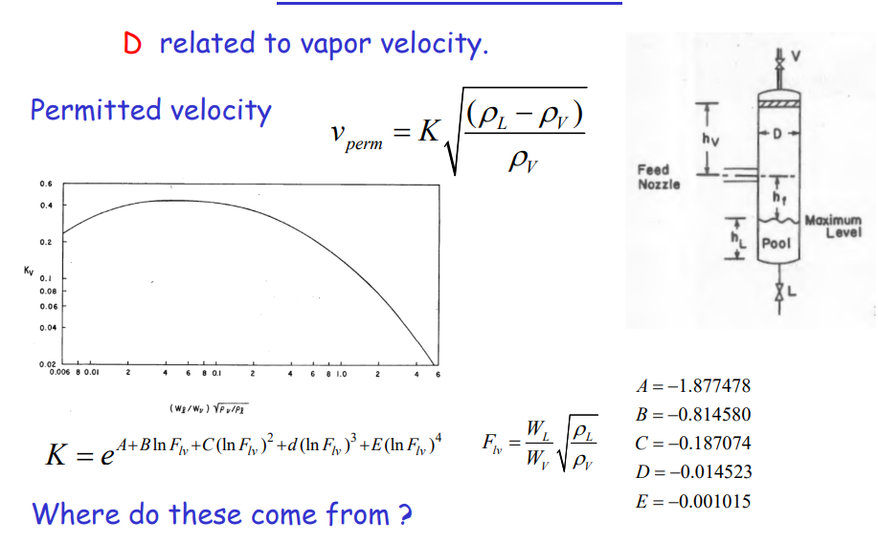

 |  |  | A

densidad gas (ρg) | 3.4697 | lb/ft^3
densidad liquido (ρl) | 47.0666 | lb/ft^3
peso molar prom gas (Wg) | 27.195 | u
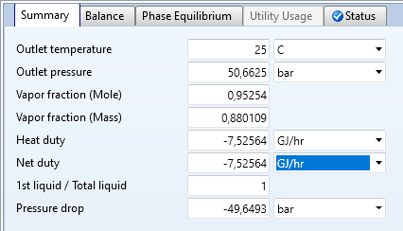
peso molar prom liq (WL) | 74.3526 | u
Flv | 10.069723532
A | -1.877478
B | -0.81458
C | -0.187074
D | -0.014523
E | -0.001015 | no importan las unidades, da lo mismo podemos trabajar en unidades del SI o inglesas
K | 0.00698210
vperm | 0.024749592463
V (flujo gas) | 5.9 | lb
D | 9.353003052 | ft
D | 2.8507953302 | m
hv | 3.5 | ft
hl | 21.832286687 | ft
hf | 1 | ft
L | 26.332286687 | ft
L/D | 2.8
Vpool | 1500 | ft^3 |  |  |  | 1 ton = 907,2 kg
D inlet feed | 1 | ft |  |  |  | 328.89 | kg/h
final |  |  |  |  |  | 0.36253306878 | ton/h
D | 2.8507953302 | m
L | 8.0260809822 | m |  |  |  | peso del C
 |  |  |  |  |  | 12 | kg/kmol
 |  |  |  |  |  | flujo molar de C
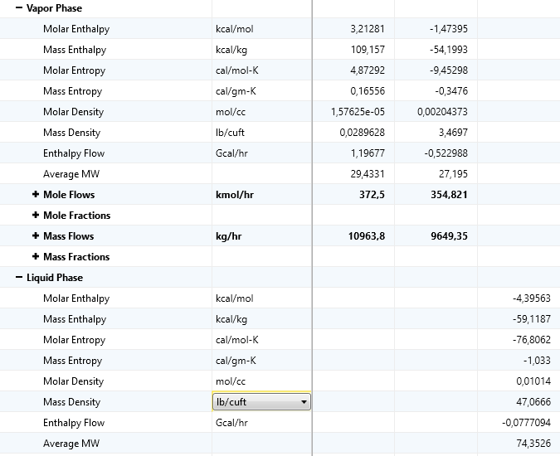
 |  |  |  |  |  | 27.4075 | kmol/h
 |  |  |  |  |  | 657.78 | kmol/día

 |  |  | cantidad de N2 requerida | 1 ton = 907,2 kg | condición: 2 Mpa 25 C
 |  |  | N2 | 230 | tons/día
 |  |  | N2 | 208656 | kg/día
 |  |  | densidad N2 | 22.6014 | kg/m^3
 |  |  | volumen de N2 reuqerido | 9231.9944782 | m^3/día
 |  |  | no se puede almacenar todo eso :(
 |  |  | N2 precio | 500 | USD/ton
 |  |  | N2 precio total por requerimiento al día | $ 115,000.00 | USD/día
 |  |  | N2 precio total por requerimiento al año | $ 41,975,000.00 | USD/año
 |  |  | N2 precio si se utiliza solo el 60% | $ 16,790,000.00 | USD/año
 |  |  | N2 precio si se utiliza solo el 60% | $ 66,521,980,000.00 | COP/año
Costo del pressure vessel para el flash
D | 1.5 | m
L | 5 | m
presión de operación | 50 | atm
presión de diseño | 5000000 | N/m^2
grosor mínimo (t) | 0.01 | mm
Pi | 5000000 | N/m^2
Di | 1.5 | m
S | 250000000.0 | N/m^2
E | 0.8
tw | 0.03807106599 | m
tw | 0.0151 | m
shell mass | 2786.8667877 | kg
Densidad del acero | 7833 | kg/m^3
a | -400 | -10000
b | 230 | 600
n | 0.6 | 0.6
Cflash acero (CE index=478,6) | $ 26,440.93 | USD
Cflash acero inoxidable (CE index=478,6) | $ 60,019.82 | USD
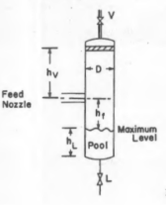
Costo acero CE index para 2023 agosto | $ 44,125.30 | USD
Costo acero inox CE index para 2023 agosto | $ 100,162.62 | USD
CEPCI 2006 | 478.6
CEPCI 2023 | 798.7
el costo final con accesorios
Costo flash acero con accesorios | $61,775.43 | USD
Costo flash acero inox con accesorios | $140,227.66 | USD

Costo instalado | según el libro se multiplica por 4 para una columna de destilación, entonces para un flash asumiré un 3,5
Costo flash acero con accesorios | $216,213.99 | USD
Costo flash acero inox con accesorios | $350,569.16 | USD

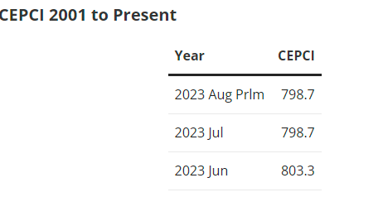
 | yield

 | FEED {kg/h} | LIVIANOS {kg/h} | PESADOS {kg/h}
Flujo total | 10963.8 | 9648.84 | 1314.98
flujo N2 | 8695.86 | 8673.14 | 22.7181
Flujo sin N2 | 2267.94 | 975.7 | 1292.2619
Flujo sin N2 en ton/día | 60.00 | 25.81 | 34.19
1 ton = 907,2 kg
YIELD |  | 43% | 57% | a 50 atm

 | 60 | 20.734 | 39.266
 |  | 35% | 65% | a 100 atm

COSTO PIROLIZADOR
DUTY [MW] | 50
a | 53000
b | 69000
S | 50
n | 0.8
Cpiro | $1,630,702 | USD
CEPCI 2006 | 478.6
CEPCI 2023 | 798.7
Cpiro para 2023 | $2,721,358 | USD
Costo pirolizador 2023 instalado | $6,803,395 | USD
CAPACIDAD | 60 | TPD

COSTO tornillo sin fin de alimentación
CAPACIDAD | 25 | TPH
Costo sin instalar | 10937.5 | USD
Costo instalado | 32812.5 | USD

COSTO tornillo sin fin de salida de solidos
CAPACIDAD | 1 | TPH
Costo sin instalar | 800 | USD
Costo instalado | 3200 | USD

COSTO COMPRESOR

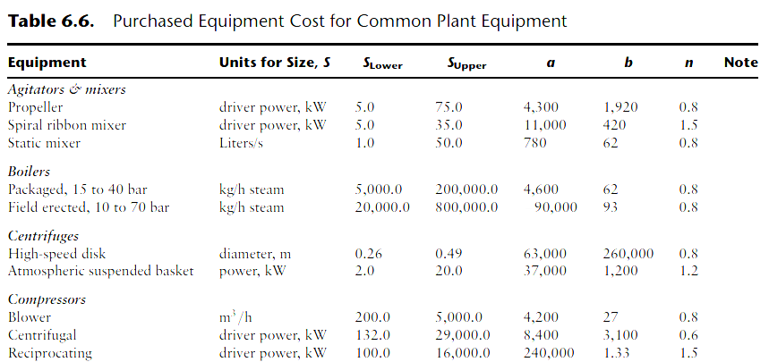

 |  | Los compresores centrífugos se usan en el rango de 1000 m^3 a 5000 m^3 de flujo

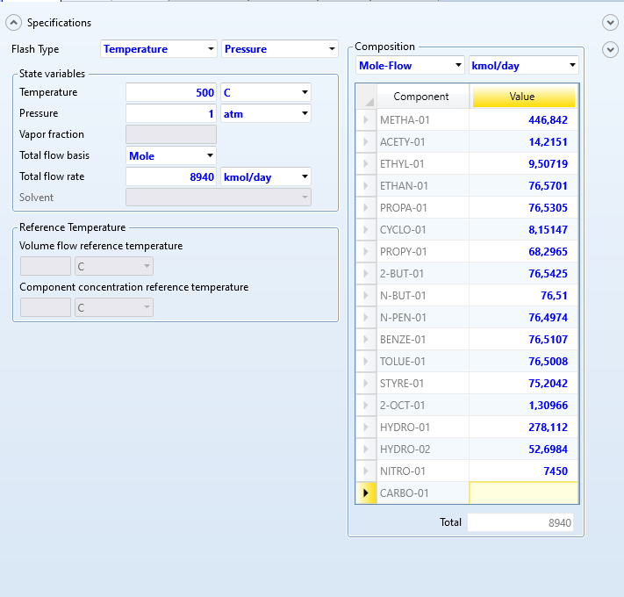

Compresor centrífugo
Driver power S | 516.519 | kW
a | 8400
b | 3100
n | 0.6
Ccomp | $ 139,987.15 | USD | COSTO BANDA TRANSPORTADORA
CEPCI 2006 | 478.6 |  | Capacidad de carga | 50 | TPH
CEPCI 2023 | 798.7 |  | Precio | 950 | USD
Ccomp 2023 sin instalar | $ 233,614.16 | USD | Costo instalado | $ 3,800.00 | USD
Ccomp 2023 instalado | $ 584,035.39 | USD

compresor reciprocante
Driver power S | 516.519 | kW
a | 240000
b | 1.33 |  | 24.6
n | 1.5 |  | 54.12
Ccomp | $ 255,612.81 | USD
CEPCI 2006 | 478.6
CEPCI 2023 | 798.7
Ccomp 2023 sin instalar | $ 426,573.24 | USD
Ccomp 2023 instalado | $ 1,066,433.10 | USD

Tabla de CAPEX
Costos de equipos | Costo instalado USD | Costo diferido a los años de puesta en marcha USD | Costo diferido a dos años en COP
Tornillo sin fin de alimentación | $ 32,812.50 | $ 16,406.25 | $ 65,001,562.50 |  | 352.66666667
Tornillo sin fin de salida del pirolizador | $ 3,200.00 | $ 1,600.00 | $ 6,339,200.00 |  |  | A | 27.421854515 | m2
Pirolizador | $6,803,395 | $ 3,401,697.74 | $ 13,477,526,440.40
Banda transportadora | $ 3,800.00 | $ 1,900.00 | $ 7,527,800.00
Compresor | $ 584,035.39 | $ 292,017.70 | $ 1,156,974,109.49 | a | 10000
Flash | $350,569.16 | $ 175,284.58 | $ 694,477,504.68 | b | 88
TOTAL | $ 7,777,812.53 | $ 3,888,906.26 | $ 15,407,846,617.06 | S | 27.42 | m2
 |  |  |  | n | 1
 |  |  |  | Ccondenser | 12412.96 | USD
Requerimientos energéticos |  |  | Tipo de servicio | CEPCI 2006 | 478.6
Requerimiento Compresor | 5165.19 | kWh | eléctrico | CEPCI 2023 | 798.7
Requerimiento Pirolizador | 20000 | kWh | eléctrico | Costo año 2023 | 20715.067179 | USD
Requerimiento Enfriamiento | 7255.65 | kWh | fluido enfriamiento | Costo cop 2023 | $82,031,666 | COP
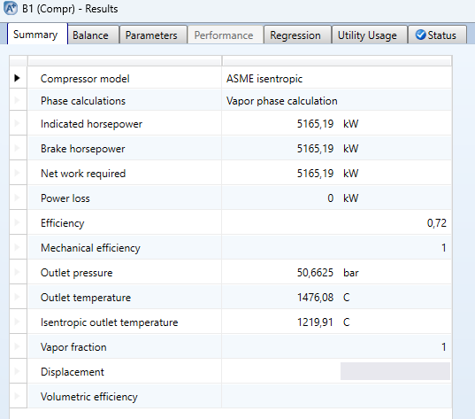
 | 0.058198 | 2.091461526 |  |  | 1425 | W/m2
Q | -6238700 | kcal/hr | -24705252 | BTU/H | q | 2344568.561 | W
Cp | 1 | kcal/C*kg | 3.5 | MMBTU/h | delta T | 60 | temp
delta T | -475 | [C] | 0.54725438596 | m^3/h
m | 13134.105263 | kg/h | 547.25438596 | L/h |  | 2000000 | ft^3/dia
caudal de agua de enfriamiento | 13.134105263 | m^3/h | 13134.105263 | L/día |  | 83333.333333 | ft^3/h
valor del agua por metro cúbico | 5476.6 | COP/m^3 | Valor tomado de : https://www.acueducto.com.co/wps/portal/EAB2/Home/atencion-al-usuario/tarifas/tarifas2023 |  |  | 2359.7149464 | m^3/h
Costo del agua de enfriamiento | $ 589,827,975.25 | COP/año
Costo agua en USD al año | $ 148,871.27 | USD/año |  |  |  | 503
 |  |  |  |  |  | 247
COSTO ENERGÍA DEL COMPRESOR |  |  |  |  |  | 750
costo kWh en cop | 700 | COP/kWh | Valor tomado de : https://www.enel.com.co/content/dam/enel-co/espa%C3%B1ol/personas/1-17-1/2023/tarifario-octubre-2023.pdf
requerimiento compresor | 516.519 | kWh
costo energético compresor al año | $ 723,126,600.00 | COP/año
 |  |  | n2 | 45 ton dia
COSTO ENERGÍA DEL PIROLIZADOR |  |  | gases (H2+CH4+CO2…) | 1,5 ton día
costo kWh en cop | 744.957 | COP/kWh
Requerimiento Pirolizador | 20000 | kWh
costo energético pirolizador al año | $ 44,697,420,000.00 | COP/año

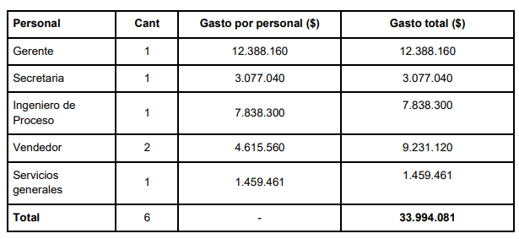
Tabla OPEX
Costos de servicios industriales | COP/año
costo N2 atmósfera inerte | $ 66,521,980,000.00
costo energético pirolizador al año | $ 44,697,420,000.00
costo energético compresor al año | $ 723,126,600.00
Costo del agua de enfriamiento | $589,827,975
Total costos de servicios industriales | $ 112,532,354,575.25
Costo mano de obra | $ 111,360,000.00 | 8 trabajadores
Administrativos | $ 407,928,000.00 | 6 admins
Total costos talento humano | $ 519,288,000.00
TOTAL OPEX | $ 113,051,642,575.25

 |  | 7084800000
POTENCIAL DE GENERACIÓN DE ENERGÍA | 14341900.058 | kWh/día
Energía generada al Año | 5234793521.1 | kWh/año
Valor de comercialización de energía | 700 | COP/kWh
Valor de venta del total de energía al año | $ 3,664,355,464,795.85 | COP/año | incremento del precio de la luz | 7% | anual
Valor de venta si el gobierno subsidia el kW a 3000 pesos | $ 15,704,380,563,410.77 | COP/año

Valor de ganancias (venta-capex-opex) sin subsidio | $ 3,535,895,975,603.53 | COP/año
Valor de ganancias (venta-capex-opex) con subsidio | $ 15,575,921,074,218.46 | COP/año

Periodo | 0 | 1 | 2 | 3 | 4 | 5 | 6 | 7 | 8 | 9
Ingresos |  | $ 15,704,380,563,410.77 | $16,803,687,202,849.53 | $17,979,945,307,049.00 | $19,238,541,478,542.43 | $20,585,239,382,040.40 | $22,026,206,138,783.23 | $23,568,040,568,498.06 | $25,217,803,408,292.92 | $26,983,049,646,873.43
OPEX |  | $ 113,051,642,575.25 | $120,965,257,555.52 | $129,432,825,584.40 | $138,493,123,375.31 | $148,187,642,011.58 | $158,560,776,952.40 | $169,660,031,339.06 | $181,536,233,532.80 | $194,243,769,880.09
Utilidades Antes de impuestos |  | $15,575,921,074,218.46 | $16,667,314,098,676.95 | $17,850,512,481,464.59 | $19,100,048,355,167.11 | $20,437,051,740,028.81 | $21,867,645,361,830.83 | $23,398,380,537,158.99 | $25,036,267,174,760.13 | $26,788,805,876,993.34
Impuestos |  | $5,451,572,375,976.46 | $5,833,559,934,536.93 | $6,247,679,368,512.61 | $6,685,016,924,308.49 | $7,152,968,109,010.08 | $7,653,675,876,640.79 | $8,189,433,188,005.65 | $8,762,693,511,166.04 | $9,376,082,056,947.67
Utilidades después de impuestos |  | $10,124,348,698,242.00 | $10,833,754,164,140.02 | $11,602,833,112,951.98 | $12,415,031,430,858.63 | $13,284,083,631,018.73 | $14,213,969,485,190.04 | $15,208,947,349,153.35 | $16,273,573,663,594.08 | $17,412,723,820,045.67
Inversiones | $ 15,407,846,617.06 | $ 15,407,846,617.06

 | []
BANDA TRANSPORTADORA opex |  |  | factor S | 8200 | h/año | 0.182
Potencia | 3.73 | kWh
Costo energía | 280 | COP/kWh
opex año | $8,564,080 | COP/año
 |  |  | m | cap T/h
PIROLIZADOR opex |  |  | 1 | 20
Requerimiento | 2344.57 | kWh | 20 | 80
Costo energía | 280 | COP/kWh | 3.5 | 27.89465
opex año | $5,383,129,416 | COP/año
 |  |  | RPM | cap
TORNILLO DEL PIROLIZADOR opex |  |  | 20 | 0.375
Potencia | 0.288815625 | kWh | 1200 | 16.132125694 | rph
Costo energía | 280 | COP/kWh
opex año | $663,121 | COP/año | Dimensionamiento del tornillo pirolizador
 |  |  | densidad del pet | 1.38 | kg/m^3
CICLÓN opex |  |  | RPH | 16.132125694 | r/h
Requerimiento | 5.5 | kWh | Dint | 0.05 | m
Costo energía | 280 | COP/kWh | L | 7 | m
opex año | $12,628,000 | COP/año | alimento | 375 | kg/h
 |  |  | Dext | 1.75 | m
CONDENSADOR |  |  | Torque | 6448.46 | J
Agua de enfriamiento | 0.54725438596 | m^3/h | RPM | 0.26886876157 | RPM
Costo del agua | 5476.6 | COP/m^3 | pontencia HP | 0.33011999273 | HP
opex año | $24,576,166 | COP/año | L | 0.288815625 | kWh

N2 opex
N2 requerido | 0.20833333333 | ton/h
Costo N2 | 3564000 | COP/ton
opex año | $6,088,500,000 | COP/año | $5,479,650,000 |  | 155

 | concepto
Costo mano de obra | $ 111,360,000.00 | COP/año
Costo administradores | $ 407,928,000.00 | COP/año
Transporte de materia prima | $693,500,000 | COP/año

TOTAL | $543,864,165.64 | $1,152,714,165.64
TOTAL | $5,926,993,581.69

POTENCIAL DE GENERACIÓN DE ENERGÍA | 3800 | kWh/día
Venta de la energía anual | $970,900,000 | COP/año
Venta de la energía anual | $970,900,000 | COP/año

Periodo | 0 | 1 | 2 | 3 | 4 | 5 | 6 | 7 | 8 | 9 | 10
Ingresos generación | $- | $970,900,000 | $1,038,863,000 | $1,111,583,410 | $1,189,394,249 | $1,272,651,846 | $1,361,737,475 | $1,457,059,099 | $1,559,053,236 | $1,668,186,962 | $1,784,960,049
Ingresos Disposición |  | $182,592,619 | $195,374,102 | $209,050,290 | $223,683,810 | $239,341,677 | $256,095,594 | $274,022,285 | $293,203,845 | $313,728,115 | $335,689,083
OPEX | $- | $5,926,993,581.69 | $6,223,343,260.78 | $6,534,510,423.81 | $6,861,235,945.01 | $7,204,297,742 | $7,564,512,629 | $7,942,738,260.84 | $8,339,875,173.88 | $8,756,868,932.57 | $9,194,712,379.20
Depreciación Equipos |  | $108,181,818.18 | $97,363,636.36 | $86,545,454.55 | $75,727,272.73 | $64,909,090.91 | $54,090,909.09 | $43,272,727.27 | $32,454,545.45 | $21,636,363.64 | $10,818,181.82
Depreciación Generadores |  | $62,000,000.00 | $46,500,000.00 | $31,000,000.00 | $15,500,000.00
CAPEX | -$750,000,000 |  | $- | $- | $195,683,929 | $- | $- | $- | $247,046,452 |  | $-
Utilidad antes de impuestos | $- | -$4,943,682,780.79 | -$5,132,969,794.73 | -$5,331,422,178.78 | -$5,539,385,159.18 | -$5,757,213,310.51 | -$6,000,770,469.22 | -$6,254,929,604.02 | -$6,520,072,638.36 | -$6,796,590,219.57 | -$7,084,881,429.02
Impuestos | $- | $- | $- | $- | $- | $- | $- | $- | $- | $- | $-
Flujo Neto | -$750,000,000 | -$4,773,500,962.61 | -$4,989,106,158.36 | -$5,213,876,724.23 | -$5,643,841,815.25 | -$5,692,304,219.60 | -$5,946,679,560.13 | -$6,211,656,876.75 | -$6,734,664,544.46 | -$6,774,953,855.93 | -$7,074,063,247.20
VPN | ($28,940,670,445.57)
TIR | #NUM!

LCOE | $392.12 | COP/MW
 | 1387000
 | 1387
LCOE1 | $392.12 | COP/kWh | $1,153,492,619
LCOE2 | $831.08 | COP/kWh

Periodo | 0 | 1 | 2 | 3 | 4 | 5 | 6 | 7 | 8 | 9 | 10
Ingresos | $- | $970,900,000 | $1,038,863,000 | $1,111,583,410 | $1,189,394,249 | $1,272,651,846 | $1,361,737,475 | $1,457,059,099 | $1,559,053,236 | $1,668,186,962 | $1,784,960,049
Devolución CAPEX |  | $750,000,000
Ingresos Disposición |  | $182,592,619 | $195,374,102 | $209,050,290 | $223,683,810 | $239,341,677 | $256,095,594 | $274,022,285 | $293,203,845 | $313,728,115 | $335,689,083
OPEX | $- | $1,152,714,165.64 | $1,210,349,873.92 | $1,270,867,367.61 | $1,334,410,735.99 | $1,401,131,273 | $1,471,187,836 | $1,544,747,228.25 | $1,621,984,589.67 | $1,703,083,819.15 | $1,788,238,010.11
Depreciación Equipos |  | $108,181,818.18 | $97,363,636.36 | $86,545,454.55 | $75,727,272.73 | $64,909,090.91 | $54,090,909.09 | $43,272,727.27 | $32,454,545.45 | $21,636,363.64 | $10,818,181.82
Depreciación Generadores |  | $62,000,000.00 | $46,500,000.00 | $31,000,000.00 | $15,500,000.00
CAPEX | -$750,000,000 |  | $- | $- | $195,683,929 | $- | $- | $- | $247,046,452 |  | $-
Utilidad antes de impuestos | $- | $580,596,635.26 | -$119,976,407.87 | -$67,779,122.58 | -$12,559,950.17 | $45,953,158.95 | $92,554,323.71 | $143,061,428.56 | $197,817,945.85 | $257,194,893.85 | $321,592,940.08
Impuestos | $- | $- | $- | $- | $- | $- | $- | $- | $- | $- | $-
Flujo Neto | -$750,000,000 | $750,778,453.44 | $23,887,228.50 | $49,766,331.97 | -$117,016,606.24 | $110,862,249.86 | $146,645,232.81 | $186,334,155.83 | -$16,773,960.25 | $278,831,257.49 | $332,411,121.90
VPN | $231,242,129.64
TIR | 27%

TONELADAS AL AÑO | 3285 | ton/año
Costo de disposición | 48549 | COP/ton
PAGO AL AÑO | $182,592,619 | COP/AÑO

CAPSTONE PAULA

YIELD OIL | 50%
YIELD GAS | 8%
YIELD CHARR | 34%

MATERIA PRIMA | 1 | ton/día
oil | 0.5014 | ton/día
gas | 0.0845 | ton/día
charr | 0.3414 | ton/día

oil | 1000 | kg/día
gas | 501.4 | kg/día
charr | 84.5 | kg/día

Energía producida oil | 45258.933601 | MJ/día
Energía producida gas | 7094.727269 | MJ/día

Energía producida oil en kW | 12571.926 | kW/día
Energía producida gas en kW | 1970.7575747 | kW/día
eficiencia del generador | 40%
Generación energía por oil | 5028.7704001 | kW/día
Generación energía por gas | 788.30302989 | kW/día

Generación energía por oil | 5.0287704001 | MW/día
Generación energía por gas | 0.78830302989 | MW/día

personas abastecidas al día oil | 1224
personas abastecidas al día gas

Hogares abastecidos al día | 306

40°C

8,7 ton/día
N2 + 1,5 ton/día

40°C

9 ton/día
25°C

430°C
Duty:
3,5 MMBTU/día
Agua:
13 m³/día
40°C
7,3 ton/día

Duty:
16 MMBTU/día
Tiempo res.: 30-40 min
 |  |  |  |  | 8.7
0,3 ton/día
5 ton/día
25°C

Alimento Residuos | 9 | ton/día |  | RENDIMIENTO PARA COMBUSTIBLE LÍQUIDO | 0.805 | FRACCIÓN PESO
Alimento N2 | 5 | ton/día |  | RENDIMIENTO PARA GAS | 0.165 | FRACCIÓN PESO
Razón de entrada | 0.56 | de N2 respecto a Residuos |  | RENDIMIENTO PARA RESIDUO SÓLIDO | 0.03 | FRACCIÓN PESO

 | 1 (alimento residuos) | 2 (alimento N2) | 3 (alimento al reactor) | 4 (salida reactor/ alimento ciclón) | 5 (salida charr) | 6 (salida ciclón tope) | 7 (entrada al flash) | 8 (salida oil) | 9 (salida tope)
N2 (ton/día) | 0 | 5 | 5 | 5 | 0 | 5 | 5 | 0 | 5
Residuos (ton/día) | 9 | 0 | 9 | 0 | 0 | 0 | 0 | 0 | 0
SynGas (ton/día) | 0 | 0 | 0 | 1.485 | 0 | 1.485 | 1.485 | 0 | 1.485
OIL (ton/día) | 0 | 0 | 0 | 7.245 | 0 | 7.245 | 7.245 | 7.245 | 0
Char (ton/día) | 0 | 0 | 0 | 0.27 | 0.27 | 0 | 0 | 0 | 0

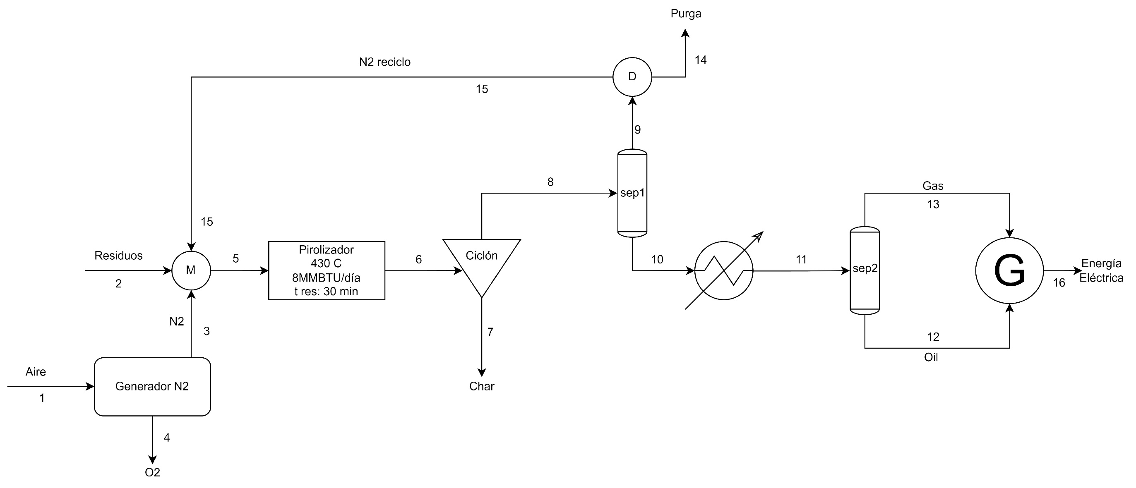

 |  |  |  |  |  |  |  |  | Requerimiento de N2
 |  |  |  |  |  | AIRE |  |  | Flujo make up | 4.5 | ton/día
 |  |  |  |  |  | 79 | % N2 |  | Flujo N2 | 45 | ton/día
 |  |  |  |  |  | 21 | % O2 |  | Flujo N2 | 187.50 | kg/h
 |  |  |  |  |  |  |  |  | Pureza del sistema generador | 0.9999
 |  |  |  |  |  |  |  |  | Presión del nitrógeno | 0.3 | Mpa
 |  |  |  |  |  | GENERACIÓN CON GAS |  |  | Punto de rocío | -28 | °C
 |  |  |  |  |  | Cp gas | 14.149835 | MJ/kg | Flujo de salida del generador | 1500 | Nm^3/h
 |  |  |  |  |  | Flujo Gas | 1.485 | ton/día | Flujo impurezas | 0.45 | ton/día
 |  |  |  |  |  | Flujo Gas | 1485 | kg/día | PV=NRT
 |  |  |  |  |  | Eficiencia generador | 0.35 |  | V=NRT/P
 |  |  |  |  |  | Energía generada | 2042.8824281 | kWh/día | P | 101325 | Pa
 |  |  |  |  |  |  |  |  | R | 8.314 | J/mol*K
 |  |  |  |  |  |  |  |  | PMN2 | 14.00067 | kg/kmol
 |  |  |  |  |  | GENERACIÓN CON OIL |  |  | N | 13.392 | kmol
 |  |  |  |  |  | Cp oil | 45.258933601 | MJ/kg | N | 13392.21623 | mol
 |  |  |  |  |  | Flujo oil | 7.245 | ton/día | T | 298.15 | K
 |  |  |  |  |  | Flujo oil | 7245 | kg/día | V=NRT/P | 327.6 | m^3/h
 |  |  |  |  |  | Eficiencia generador | 0.4 |  | Requerimiento de N2/capacidad del generador | 0.21841849745 | veces superior
 |  |  |  |  |  | Energía generada | 36433.441549 | kWh/día

 |  |  |  |  |  | Hogares abastecidos | 2838.2 | hogares/día

 |  |  |  |  |  |  |  |  |  | 46.485
 |  |  |  |  |  |  |  |  |  | 0.031945788964
 | 1 | 2 | 3 | 4 | 5 | 6 | 7 | 8 | 9 | 10 | 11 | 12 | 13 | 14 | 15 | 16
AIRE (ton/día) | 5.6962025316 | 0 | 0 | 0 | 0 | 0 | 0 | 0 | 0 | 0 | 0 | 0 | 0 | 0 | 0 | 0
O2 (ton/día) | 0 | 0 | 0 | 1.1962025316 | 0 | 0 | 0 | 0 | 0 | 0 | 0 | 0 | 0 | 0 | 0 | 0
N2 (ton/día) | 0 | 0 | 4.5 | 0 | 45 | 45 | 0 | 45 | 45 | 0 | 0 | 0 | 0 | 4.5000 | 40.5 | 0 |  | 4.5455
RESIDUOS (ton/día) | 0 | 9 | 0 | 0 | 9 | 0 | 0 | 0 | 0 | 0 | 0 | 0 | 0 | 0 | 0 | 0
SYNGAS (ton/día) | 0 | 0 | 0 | 0 | 0 | 1.485 | 0 | 1.485 | 0 | 1.485 | 1.485 | 0 | 1.485 | 0 | 0 | 0 |  | imp | 0.01 | %
OIL (ton/día) | 0 | 0 | 0 | 0 | 0 | 7.245 | 0 | 7.245 | 0 | 7.245 | 7.245 | 7.245 | 0 | 0 | 0 | 0 |  | N2 | 0.99 | %
CHAR (ton/día) | 0 | 0 | 0 | 0 | 0 | 0.27 | 0.27 | 0 | 0 | 0 | 0 | 0 | 0 | 0 | 0 | 0
ENRGÍA GENERADA CON OIL (kWh) | 0 | 0 | 0 | 0 | 0 | 0 | 0 | 0 | 0 | 0 | 0 | 0 | 0 | 0 | 0 | 36433.4
ENERGÍA GENERADA CON GAS (kWh) | 0 | 0 | 0 | 0 | 0 | 0 | 0 | 0 | 0 | 0 | 0 | 0 | 0 | 0 | 0 | 2042.9
IMPUREZAS | 0 | 0 | 0.045 | 0 | 0.045 | 0.045 | 0 | 0.045 | 0.045 | 0 | 0 | 0 | 0 | 0.04545 | 0 | 0

#LAZO DE CONTROL | TIPO DE CONTROL | DESCRIPCIÓN | ESCALA | ZERO (Pa) | GANANCIA (Pa/mA) | enlace | Acción del controlador [s] | CLASE | SEÑAL | ELEMENTO FINAL | DELTA VP | K | Valvula | delta P linea (psi) | Delta P valvula 10% psi | delta Pv | CV | tamaño valvula in | f (gpm)
1 er lazo de control | control de nivel por diferencial de presión | Lazo de control, aplicado al tanque receptor de combustible líquido, se regula el nivel y el elemento de control final es el motor. Esto permite el ajuste del flujo de entrada y, en consecuencia, el aumento de las revoluciones. | 0 a 10000 Pa | 3140.04 | 196.25271375 | https://www.alibaba.com/product-detail/Kunkeandao-Differential-Pressure-Transmitter-With-Display_1600984128317.html?spm=a2700.7735675.0.0.36521FUb1FUbYL&s=p | 2.3 | FEEDBACK, LAZO CERRADO | ELÉCTRICA (CORRIENTE) | VÁLVULA (CERRADA EN FALLA) FC-AO | POSITIVO | POSITIVO | globo (recomendada por control preciso y uso para hidrocarburos) | 0.017 | 0.0187 | 0.0017 | 35.7 | 2 | 1.6

DIMENSIONAMIENTO DE TANQUE DE ALMACENAMIENTO
Flujo de salida de líquido | 7.245 | ton/día | 301.875 | kg/h
Consumo de combustible por kWh generado | 199.7 | gramos/kWh generado
Consumo de combustible por kWh generado | 0.200 | kg/kWh
Combustible necesario para la meta de generación | 7277.57 | kg/día de combustible
Combustible necesario para la meta de generación | 303.23 | kg/h
Densidad del combustible | 6.87 | lb/gal
Densidad del combustible | 823.15 | kg/m3
Volumen de combustible al día en el tanque | 8.84 | m^3
Razón de consumo de combustible | 0.37 | m^3/h | 1.6220939694 | gpm
Volumen sobredimensionado a un 20% | 10.6 | m^3
Relación diametro:altura escogida | 4 Diametro : 1 altura
Tiempo de retención dentro del tanque | 1 | día
D | 3.78 | m | 3.557 | m
H | 0.95 | m | 0.88925 | m
V | 10.6 | m^3 | 8.84 | m^3
Presión hidrostática para el punto de operación | 7173.5 | Pa
altura de sensor de presión inferior | 0.5 | m
Presión hidrostática para el punto de operación mínimo | 4033.45 | Pa

#LAZO DE CONTROL | TIPO DE CONTROL | DESCRIPCIÓN | ESCALA | ZERO (°C) | GANANCIA ohmnios/°C | enlace del producto = 30 USD c/u | Acción del controlador [s] | CLASE | SEÑAL | ELEMENTO FINAL | Valvula | delta Pv | tamaño de la valvula [in] | flujo f [gpm] | Cv
2 do lazo de control | Control de temperatura sensor RTD de 100 ohmnios, temperatura máxima de operación 600 grados C precisión +- 0,4 C | Lazo de control en el reactor, posibilita la acción continua de estabilidad de la temperatura dentro del reactor, con la finalidad de mantener las condiciones deseadas para la conversión de materia prima. Elemento final de control es una valvula de control. | desde - 200 hasta 980 grados centígrados | 25 | 0.0063456790123 | https://es.omega.com/pptst/T3HEADPROBES.html | 60 | FEEDBACK LAZO CERRADO | ELÉCTRICA (CORRIENTE) | VALVULA DE CONTROL | Globo, para resistir altas temperaturas y presiones | 14.5 | 0.8 | 379.47 | 76.28
 |  |  |  |  |  |  |  |  |  |  |  |  |  |  | 152.56958379
 |  |  |  |  |  |  |  |  | flujo de gas | 1485 | kg/día
Requerimiento pirolizador | 16 | MMBTU/día |  |  |  |  |  |  | flujo de gas | 61.875 | kg/h
Requerimiento pirolizador | 4689.3 | kWh/día |  |  |  |  |  |  | flujo de gas | 136.434375 | lb/h
SG | 0.586 | referencia aire a 60 F |  |  |  |  |  |  | SG | 0.586 | referencia aire a 60 F
densidad del aire | 0.0765 | lb/ft^3 |  |  |  |  |  |  | densidad del aire | 0.0765 | lb/ft^3
densidad del gas | 0.044829 | lb/ft^3 |  |  |  |  |  |  | densidad del gas | 0.044829 | lb/ft^3
densidad del gas natural | 0.718 | kg/m^3 |  |  |  |  |  |  | flujo volumétrico | 3043.44 | ft^3/h
Cp gas | 38.15 | MJ/m^3 |  |  |  |  |  |  | flujo volumétrico | 379.47 | galones por minuto
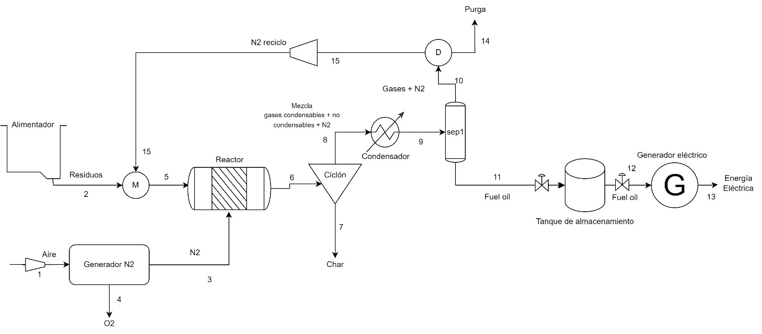
Cp másico | 53.113181255 | MJ/kg
Cp másico | 53113.181255 | kJ/kg
Cp másico | 14.75366146 | kWh/kg
Requerimiento gas pirolizador | 317.84 | kg/día
Requerimiento gas pirolizador volumen | 442.51 | m^3/día
Precio gas natural | 2543 | COP/m^3
Costo gas natural día | $1,125,292.12 | COP/día
Costo gas por hora | $ 46,887.17 | COP/h
Costo gas año pirolizador | $ 384,474,808.67 | COP/año

Requerimiento diario de N2 | 4.5 | ton/día
Costo equipo de separación | 100000 | USD/equipo | https://spanish.alibaba.com/product-detail/Chenrui-1600768375439.html
Cantidad de equipos requerida | 1
Costo equipo de separación de N2 con instalación | 130000 | USD
Costo generador N2 en cop | $515,320,000.00 | COP

CONDENSADOR
Agua de enfriamiento | 0.54725438596 | m^3/h | 13.134105263
Costo del agua | 5476.6 | COP/m^3
opex año | $24,576,166 | COP/año
costo equipo | $82,000,000.00 | COP

Cicllón
Costo equipo | 16000000 | COP |  |  |  | TABLA DE CORRIENTES
opex año | $12,628,000 | COP/año |  |  |  |  | 1 | 2 | 3 | 4 | 5 | 6 | 7 | 8 | 9 | 10 | 11 | 12 | 13 | 14 | 15
 |  |  |  |  |  | AIRE (ton/día) | 5.70 | 0.00 | 0.00 | 0.00 | 0.00 | 0.00 | 0.00 | 0.00 | 0.00 | 0.00 | 0.00 | 0.00 | 0.00 | 0.00 | 0.00
Banda transportadora |  |  |  |  |  | O2 (ton/día) | 0.00 | 0.00 | 0.00 | 1.20 | 0.00 | 0.00 | 0.00 | 0.00 | 0.00 | 0.00 | 0.00 | 0.00 | 0.00 | 0.00 | 0.00
Costo equipo | $7,000,000.00 | COP/año |  |  |  | N2 (ton/día) | 0.00 | 0.00 | 4.50 | 0.00 | 45.00 | 45.00 | 0.00 | 45.00 | 45.00 | 45.00 | 0.00 | 0.00 | 0.00 | 4.50 | 45.00 | 0.97115664757
opex año | $8,564,080 | COP/año |  |  |  | RESIDUOS (ton/día) | 0.00 | 9.00 | 0.00 | 0.00 | 9.00 | 0.00 | 0.00 | 0.00 | 0.00 | 0.00 | 0.00 | 0.00 | 0.00 | 0.00 | 0.00
 |  |  |  |  |  | SYNGAS (ton/día) | 0.00 | 0.00 | 0.00 | 0.00 | 0.00 | 1.48 | 0.00 | 1.48 | 1.48 | 1.48 | 0.00 | 0.00 | 0.00 | 0.15 | 1.34
Flash |  |  |  |  |  | OIL (ton/día) | 0.00 | 0.00 | 0.00 | 0.00 | 0.00 | 7.25 | 0.00 | 7.25 | 7.25 | 0.00 | 7.25 | 7.25 | 0.00 | 0.00 | 0.00
Costo equipo | $40,000,000.00 | COP |  |  |  | CHAR (ton/día) | 0.00 | 0.00 | 0.00 | 0.00 | 0.00 | 0.27 | 0.27 | 0.00 | 0.00 | 0.00 | 0.00 | 0.00 | 0.00 | 0.00 | 0.00
 |  |  |  |  |  | ENRGÍA GENERADA CON OIL (kWh) | 0.00 | 0.00 | 0.00 | 0.00 | 0.00 | 0.00 | 0.00 | 0.00 | 0.00 | 0.00 | 0.00 | 0.00 | 36433.44 | 0.00 | 0.00
Tanque de almacenamiento techo cono |  |  |  |  |  | IMPUREZAS | 0.00 | 0.00 | 0.05 | 0.00 | 0.05 | 0.05 | 0.00 | 0.05 | 0.05 | 0.05 | 0.00 | 0.00 | 0.00 | 0.05 | 0.00
Tamaño tanque | 10.6 | m^3
Costo CE index 478,6 (2006) | $13,126.51 | USD |  |  |  |  |  |  |  |  |  | 54.05 |  |  |  | 46.53 |  |  |  | 4.69 | 46.34
a | 5700 |  |  |  |  |  |  |  |  |  |  |  |  |  |  |  |  |  |  | 0.95877277085 | 0.97115664757
b | 700
n | 0.7
Costo CE index 798,7 (2023) | $ 21,905.86 | USD
Costo tanque | $ 86,834,843.39 | COP |  |  |  |  |  |  |  |  |  |  |  |  | 53.78 | ton/día
 |  |  |  |  |  |  |  |  |  |  |  |  |  |  | 2.240625 | ton/h
Compresor centrífugo |  |  |  |  |  |  |  |  |  |  |  |  |  |  | 2032.246875 | kg/h
Driver power S | 516.519 | kW |  |  |  |  |  |  |  |  |  |  |  |  | PV=nRT
a | 8400 |  |  |  |  |  |  |  |  |  |  |  |  |  | PM | 28 | kg/kmol
b | 3100 |  |  |  |  |  |  |  |  |  |  |  |  |  | n | 72.580245536 | kmol
n | 0.6 |  |  |  |  | 89.52 |  |  |  |  |  |  |  |  | R | 0.08319 | bar*m3/kmol*K
Ccomp | $ 139,987.15 | USD |  |  |  | 12396.456 |  |  |  |  |  |  |  |  | T | 305 | K
CEPCI 2006 | 478.6 |  |  |  |  |  |  |  |  |  |  |  |  |  | P | 3.05 | bar
CEPCI 2023 | 798.7 |  |  |  |  |  |  |  |  |  |  |  |  |  | V | 603.79506261 | m3
Ccomp 2023 sin instalar | $ 233,614.16 | USD
Ccomp 2023 instalado | $ 256,975.57 | USD
CAPEX
EQUIPOS | EQUIPOS costo COP | Origen del costeo |  | Servicios industriales requeridos
Banda transportadora | $7,000,000.00 |  |  | Equipo | Duty | Servicio industrial | Cantidad requerida
Pirolizador de Tornillo | $250,000,000.00 |  |  | Pirolizador | 16 (MMBTU/día) | Gas natural | 442,51 m^3/día
Ciclón | $16,000,000.00 |  |  | Condensador | 3,5 (MMBTU/día) | Agua enfriamiento | 13,134 m^3/día
Condensador | $82,000,000.00 |  |  | Ciclón | 1,38 (kWh) | Energía eléctrica | 33,12 kWh/día
Separador | $40,000,000.00 |  |  | Banda transportadora | 3,73 (kWh) | Energía eléctrica | 89,52 kWh/día
Tanques almacenamiento | $ 86,834,843.39 |  |  | Compresores | 516,519 (kWh) | Energía eléctrica | 12396,456 kWh/día
Generador a gasolina | $77,500,000.00
Costo sistema de generación N2 | $515,320,000.00
Tuberías y costos de transporte | $230,000,000.00
Lazos de control | $11,543,000.00 |  |  |  |  | TABLA DE CORRIENTES 20% de purga

Compresores | $1,018,651,167.50 |  |  |  |  |  | 1 | 2 | 3 | 4 | 5 | 6 | 7 | 8 | 9 | 10 | 11 | 12 | 13 | 14 | 15
TOTAL | $2,334,849,010.88 |  |  |  |  | AIRE (ton/día) | 5.70 | 0.00 | 0.00 | 0.00 | 0.00 | 0.00 | 0.00 | 0.00 | 0.00 | 0.00 | 0.00 | 0.00 | 0.00 | 0.00 | 0.00
 |  |  |  |  |  | O2 (ton/día) | 0.00 | 0.00 | 0.00 | 2.39 | 0.00 | 0.00 | 0.00 | 0.00 | 0.00 | 0.00 | 0.00 | 0.00 | 0.00 | 0.00 | 0.00
OPEX |  |  |  |  |  | N2 (ton/día) | 0.00 | 0.00 | 9.00 | 0.00 | 45.00 | 45.00 | 0.00 | 45.00 | 45.00 | 45.00 | 0.00 | 0.00 | 0.00 | 9.00 | 36.00
CONCEPTO | VALOR [COP/AÑO] |  |  |  |  | RESIDUOS (ton/día) | 0.00 | 9.00 | 0.00 | 0.00 | 9.00 | 0.00 | 0.00 | 0.00 | 0.00 | 0.00 | 0.00 | 0.00 | 0.00 | 0.00 | 0.00
Banda transportadora | $8,564,080.00 |  |  |  |  | SYNGAS (ton/día) | 0.00 | 0.00 | 0.00 | 0.00 | 0.00 | 1.49 | 0.00 | 1.48 | 1.48 | 1.48 | 0.00 | 0.00 | 0.00 | 0.15 | 1.34
Tornillo del pirolizador | $663,121.00 |  |  |  |  | OIL (ton/día) | 0.00 | 0.00 | 0.00 | 0.00 | 0.00 | 7.25 | 0.00 | 7.25 | 7.25 | 0.00 | 7.25 | 7.25 | 0.00 | 0.00 | 0.00
Ciclón | $12,628,000 |  |  |  |  | CHAR (ton/día) | 0.00 | 0.00 | 0.00 | 0.00 | 0.00 | 0.27 | 0.27 | 0.00 | 0.00 | 0.00 | 0.00 | 0.00 | 0.00 | 0.00 | 0.00
Condensador [agua enf] | $24,576,166 |  |  |  |  | ENRGÍA GENERADA CON OIL (kWh) | 0.00 | 0.00 | 0.00 | 0.00 | 0.00 | 0.00 | 0.00 | 0.00 | 0.00 | 0.00 | 0.00 | 0.00 | 36433.44 | 0.00 | 0.00
Gas pirolizador | $ 384,474,808.67 |  |  |  |  | IMPUREZAS | 0.00 | 0.00 | 0.09 | 0.00 | 0.09 | 0.09 | 0.00 | 0.09 | 0.09 | 0.09 | 0.00 | 0.00 | 0.00 | 0.09 | 0.00
Compresores costo energía | $723,126,600.00
Costo mano de obra | $111,360,000.00 |  | 1518.0600645 |  |  |  |  |  |  |  |  |  |  |  |  |  |  |  |  | 9.24 | 37.34
Costo administrativos | $407,928,000.00 |  |  |  |  |  |  |  |  |  |  |  |  |  |  |  |  |  |  | 0.9741841208 | 0.96420392913
TOTAL | $1,673,320,775.31
 |  |  |  |  |  | TABLA DE CORRIENTES 30% de purga
GENERACIÓN CON OIL |  |  |  |  |  |  | 1 | 2 | 3 | 4 | 5 | 6 | 7 | 8 | 9 | 10 | 11 | 12 | 13 | 14 | 15
Cp oil | 45.258933601 | MJ/kg |  |  |  | AIRE (ton/día) | 5.70 | 0.00 | 0.00 | 0.00 | 0.00 | 0.00 | 0.00 | 0.00 | 0.00 | 0.00 | 0.00 | 0.00 | 0.00 | 0.00 | 0.00
Flujo oil | 7.245 | ton/día |  |  |  | O2 (ton/día) | 0.00 | 0.00 | 0.00 | 3.59 | 0.00 | 0.00 | 0.00 | 0.00 | 0.00 | 0.00 | 0.00 | 0.00 | 0.00 | 0.00 | 0.00
Flujo oil | 7245 | kg/día |  |  |  | N2 (ton/día) | 0.00 | 0.00 | 13.50 | 0.00 | 45.00 | 45.00 | 0.00 | 45.00 | 45.00 | 45.00 | 0.00 | 0.00 | 0.00 | 13.50 | 31.50
Eficiencia generador | 0.4 | fracción porcentual |  |  |  | RESIDUOS (ton/día) | 0.00 | 9.00 | 0.00 | 0.00 | 0.00 | 0.00 | 0.00 | 0.00 | 0.00 | 0.00 | 0.00 | 0.00 | 0.00 | 0.00 | 0.00
Energía generada | 36433.4 | kWh/día |  |  |  | SYNGAS (ton/día) | 0.00 | 0.00 | 0.00 | 0.00 | 0.00 | 1.49 | 0.00 | 1.48 | 1.48 | 1.48 | 0.00 | 0.00 | 0.00 | 0.15 | 1.34
Hogares abastecidos | 2838.2 | hogares/día |  |  |  | OIL (ton/día) | 0.00 | 0.00 | 0.00 | 0.00 | 0.00 | 7.25 | 0.00 | 7.25 | 7.25 | 0.00 | 7.25 | 7.25 | 0.00 | 0.00 | 0.00
Precio kWh | 300 | COP/kWh |  |  |  | CHAR (ton/día) | 0.00 | 0.00 | 0.00 | 0.00 | 0.00 | 0.00 | 0.00 | 0.00 | 0.00 | 0.00 | 0.00 | 0.00 | 0.00 | 0.00 | 0.00
Potencial de venta de energía | $10,930,032.46 | COP/día |  |  |  | ENRGÍA GENERADA CON OIL (kWh) | 0.00 | 0.00 | 0.00 | 0.00 | 0.00 | 0.00 | 0.00 | 0.00 | 0.00 | 0.00 | 0.00 | 0.00 | 36433.44 | 0.00 | 0.00
Potencial de venta de energía | $ 3,989,461,849.57 | COP/año |  |  |  | IMPUREZAS | 0.00 | 0.00 | 0.14 | 0.00 | 0.14 | 0.14 | 0.00 | 0.14 | 0.14 | 0.14 | 0.00 | 0.00 | 0.00 | 0.14 | 0.00
 |  |  | $ 4,008,169,786.19
 |  |  |  |  |  |  |  |  |  |  |  |  |  |  |  |  |  |  |  | 13.78
LCOE | $ 125.83 |  |  |  |  |  |  |  |  |  |  |  |  |  |  |  |  |  |  | 0.97943192948
CASI POSITIVOS | -$ 18,707,936.62

TABLA INFORMACIÓN DE TUBERIAS
Tramo de recorrido | Estado de flujo | m [kg/h] | Densidad [kg/m^3] | Caudal [m^3/h] | Caudal [m^3/s] | D turbulento [in] | Di (tabla aprox) [in] | Wall Thickness (in) | Outside Diametro (in) | Size (in) | Schedule | Material
Banda-Piro | SOLIDO | 375 | SOLIDOS
Gas-piro | GAS | 685.833 | 1 | 18.438 | 0.005 | 10.748 | 10.800 | 1.830 | 13 | 10 |  | Acero inoxidable
Carbon-piro | SOLIDO | 11.3 | SOLIDOS
Piro-condensador | GAS | 13 | 6.410 | 2.061 | 0.001 | 1.051 | 1.100 | 0.216 | 1.3 | 3 | 40 | Acero inoxidable
Condensador-Tanque | LIQUIDO | 302 | 962 | 0.314 | 0.000 | 0.384 | 0.434 | 0.308 | 0.7 | 0.75 |  | Acero inoxidable
Tanque -Generador liq | LIQUIDO | 302 | 962 | 0.314 | 0.000 | 0.384 | 0.434 | 0.308 | 0.7 | 0.75 |  | Acero inoxidable
Condensador-Divisor | GAS | 1917 | 1.127 | 1700.680 | 0.472 | 3.839 | 3.826 | 0.337 | 4.2 | 4 | 80 | Acero inoxidable
Divisor-Pirolizador | GAS | 63.009 | 1.127 | 55.909 | 0.016 | 1.772 | 1.771 | 0.552 | 2.3 | 2.5 |  | Acero inoxidable

EVALUACIÓN FINANCIERA
Periodo | 0 | 1 | 2 | 3 | 4 | 5 | 6 | 7 | 8 | 9 | 10
Ingresos | 0 | $ 3,989,461,849.57 | $ 4,268,724,179.03 | $ 4,567,534,871.57 | $ 4,887,262,312.58 | $ 5,229,370,674.46 | $ 5,595,426,621.67 | $ 5,987,106,485.19 | $ 6,406,203,939.15 | $ 6,854,638,214.89 | $ 7,334,462,889.93
Devolución CAPEX | 0 | $ 933,939,604.35 | 0 | 0 | 0 | 0 | 0 | 0 | 0 | 0 | 0
Ingresos Disposición | 0 | $182,592,619 | $195,374,102 | $209,050,290 | $223,683,810 | $239,341,677 | $256,095,594 | $274,022,285 | $293,203,845 | $313,728,115 | $335,689,083
OPEX | 0 | $1,673,320,775.31 | $ 1,756,986,814.07 | $ 1,844,836,154.77 | $ 1,937,077,962.51 | $ 2,033,931,860.64 | $ 2,135,628,453.67 | $ 2,242,409,876.35 | $ 2,354,530,370.17 | $ 2,472,256,888.68 | $ 2,595,869,733.11
Depreciación Equipos | 0 | $ 93,393,960.44 | $ 93,393,960.44 | $ 93,393,960.44 | $ 93,393,960.44 | $ 93,393,960.44 | $ 93,393,960.44 | $ 93,393,960.44 | $ 93,393,960.44 | $ 93,393,960.44 | $ 93,393,960.44
Depreciación Generadores | 0 | $ 19,375,000.00 | $ 19,375,000.00 | $ 19,375,000.00 | $ 19,375,000.00 | $ 19,375,000.00 | $ 19,375,000.00 | $ 19,375,000.00 | $ 19,375,000.00 | $ 38,750,000.00 | $ 38,750,000.00
CAPEX | -$2,334,849,010.88 | 0 | 0 | 0 | $77,500,000.00 |  | 0 | 0 | $77,500,000.00 | 0 | 0
Utilidad antes de impuestos | 0 | $ 3,319,904,337.26 | $ 2,594,342,506.94 | $ 2,818,980,045.94 | $ 2,983,599,199.48 | $ 3,322,011,529.93 | $ 3,603,124,801.46 | $ 3,905,949,933.87 | $ 4,154,608,454.00 | $ 4,563,965,480.41 | $ 4,942,138,279.05
Impuestos | 0 | $ 1,161,966,518.04 | $ 908,019,877.43 | $ 986,643,016.08 | $ 1,044,259,719.82 | $ 1,162,704,035.47 | $ 1,261,093,680.51 | $ 1,367,082,476.85 | $ 1,454,112,958.90 | $ 1,597,387,918.14 | $ 1,729,748,397.67
Flujo Neto | -$2,334,849,010.88 | $ 2,157,937,819.22 | $ 1,686,322,629.51 | $ 1,832,337,029.86 | $ 1,939,339,479.66 | $ 2,159,307,494.45 | $ 2,342,031,120.95 | $ 2,538,867,457.02 | $ 2,700,495,495.10 | $ 2,966,577,562.27 | $ 3,212,389,881.38
VPN | $8,691,009,178.51
TIR | 85%
FLUJO DE CAJA (COP VS T)
ROI | 54%

COSTEO BASADO EN FACTORES DE LANG

NOMBRE DEL EQUIPO | ETIQUETA DEL EQUIPO | FACTOR DE TAMAÑO | TEMPERATURA DE DISEÑO | PRESIÓN DE DISEÑO | COSTO DE COMPRA | INDICE DE COSTO DE COMPRA
Pirolizador Extrusor o de tornillo | Etiqueta del plot plant ###
Banda Transportadora | Etiqueta del plot plant ###
Ciclón | Etiqueta del plot plant ###
Condensador | Etiqueta del plot plant ###
Separador | Etiqueta del plot plant ###
Tanques almacenamiento | Etiqueta del plot plant ###
Generador a gasolina | Etiqueta del plot plant ###
Costo sistema de generación N2 | Etiqueta del plot plant ###
Tuberías y costos de transporte | Etiqueta del plot plant ###
Lazos de control | Etiqueta del plot plant ###
Compresores | Etiqueta del plot plant ###

 |  |  |  |  | Bomba de agua single stage centrifugal
 |  |  |  |  | Factor de tamaño [m^3/día] | 13.134105263
 |  |  |  |  | S [litros/s] | 0.15201510721
 |  |  |  |  | sobredimensionamiento 40% | 0.2128211501
 |  |  |  |  | S [litros/s] sobredim | 0.2128211501
 |  |  |  |  | a | 3300
 |  |  |  |  | b | 48
 |  |  |  |  | n | 1.2
 |  |  |  |  | costo 2006 [USD] | 3307.4965075
 |  |  |  |  | CEPCI 2006 | 478.6
 |  |  |  |  | CEPCI 2023 | 798.7
 |  |  |  |  | Costo actual [USD] | $5,520
 |  |  |  |  | Costo actual [COP] | $21,300,273

 | NOMBRE DEL EQUIPO | ETIQUETA DEL EQUIPO | FACTOR DE TAMAÑO
 | Pirolizador | Etiqueta del plot plant ### | 9 ton/día
 | Banda Transportadora | Etiqueta del plot plant ### | 0,375 ton/h
 | Ciclón | Etiqueta del plot plant ### | 58,1 ton/día
 | Condensador | Etiqueta del plot plant ### | 3,5 MMBTU/día
1 | Bomba de agua | Etiqueta del plot plant ### | 13 m^3/día
2 | Flash | Etiqueta del plot plant ### | 2800 kg
3 | Compresor | Etiqueta del plot plant ### | 516,5 kWh
4 | Generador eléctrico | Etiqueta del plot plant ### | 1500 kW - 1875 kVA |  |  |  | https://www.genpowerusa.com/diesel-generators/1500-kw-cummins-generator-1875-kva-three-phase-broadcrown-bcc1500s-60t2f/?utm_source=google&utm_medium=cpc&utm_campaign=DSA-Generators-Non-USA&utm_term=&gad_source=1&gclid=Cj0KCQjwqpSwBhClARIsADlZ_TniqE2qHwLUX4xomrwgXar7fT-uNWDgR7lljIq7MB0o42sdyfd0a-kaAuaDEALw_wcB
5 | Generador nitrógeno | Etiqueta del plot plant ### | 1500 Nm^3/h
6 | Tanque almacenamiento | Etiqueta del plot plant ### | 10,6 m^3

 |  |  |  |  | Dimensionamiento de compresor de reciclo maneja gas con composición de 97% N2
 |  |  |  |  | Peso molecular | 28.01
 |  |  |  |  | Presion crítica | 493 | psia
 |  |  |  |  | Temperatura crítica | 228 | °R
 |  |  |  |  | valor n Cp a presión constante | 1.4
 |  |  |  |  | Presion de carga Ps | 1.013 | bar
 |  |  |  |  | Presion de descarga Pd | 3.05 | bar
 |  |  |  |  | Temperatura de succión Ts | 305 | K
 |  |  |  |  | ICM inlet cubic meters per hour | 603.79506261 | im^3/h
 |  |  |  |  | Z compresibilidad | 1
 |  |  |  |  | R constante ideal | 0.08319 | bar m^3 / kg mol K
 |  |  |  |  | R razón de compresión | 3 | single stage compressor
 |  |  |  |  | Td temperatura de descarga | 417.89629747 | K
 |  |  |  |  | VE% eficiencia volumétrica | 80.409 | %
 |  |  |  |  | PDR desplazamiento del pistón | 69323.22 | im^3 necesarios
 |  |  |  |  | Tamaño single stage | 942 | por tablas
 |  |  |  |  | PD100 correspondiente al tamaño | 25.5 | m^3
 |  |  |  |  | RPM min | 83137.254902 | RPM
 |  |  |  |  | poder requerido | 480.4 | kWh

CAPEX
EQUIPOS | EQUIPOS costo COP | Origen del costeo
Pirolizador de Tornillo | $250,000,000.00 | Busqueda web proveedores
Banda Transportadora | $7,000,000.00 | Busqueda web proveedores
Ciclón | $16,000,000.00 | Busqueda web proveedores
Condensador | $82,000,000.00 | Busqueda web proveedores
Bomba de agua | $21,300,272.67 | Curva de costos
Flash | $ 40,000,000.00 | Curva de costos
Compresor | $1,018,651,167.50 | Web proveedores nacional
Generador Eléctrico | $355,000,000.00 | Busqueda web proveedores |  | https://www.alibaba.com/product-detail/LETON-Cummins-Engines-1000kw-1250kva-2000Kw_1600606712547.html?spm=a2700.galleryofferlist.p_offer.d_title.14646cbdXK8Mhl&s=p
Costo sistema de generación N2 | $613,672,438.94 | Busqueda web proveedores
Tuberías y costos de transporte | $230,000,000.00 | Estimación
Costo de arranque de planta | $469,557,000.00 | compra N2
Lazos de control (elementos) | $11,543,000.00 | Busqueda web proveedores | CAPEX DE EQUIPOS
Gastos de administración | $934,417,163.73 |  | $3,114,723,879.10
Imprevistos | $155,736,193.96 |  | VALOR DE EQUIPOS
TOTAL | $4,204,877,236.79 |  | 3114723879.1
 | 0.24225467478

OPEX |  |  |  | Generación de nitrógeno OPEX
CONCEPTO | VALOR [COP/AÑO] |  |  | Costo por generación N2 ton | 20 | USD/ton
Banda transportadora | $8,564,080.00 |  |  | Costo energético por ton | 60 | kWh/ton
Tornillo del pirolizador | $663,121.00 |  |  | Masa N2 anual | 1537.5 | ton/año
Ciclón | $12,628,000 |  |  | Costo kWh en cop | 800 | COP/kWh
Condensador [agua enf] | $24,576,166 |  |  | Costo energético de generación N2 anual | $73,800,000 | COP/año
Calentamiento pirolizador | $ 384,474,808.67 |  |  | Costo energético de generación N2 anual en USD con optimización | $30,750 | USD/año
Compresores costo energía | $723,126,600.00 |  |  | Costo energético de generación N2 anual internacional en COP | $118,879,500 | COP/año
Costo generación N2 | $96,339,750.00 |  |  | Estimación media del costo en COP anual | $96,339,750 | COP/año
Costo mano de obra | $111,360,000.00 |  |  | N2 necesario arranque | 9 | ton
Mantenimiento | $31,147,238.79
Costo administrativos | $407,928,000.00 |  |  | Costo de arranque N2 | 180 | USD
TOTAL | $1,800,807,764.10 |  |  | Costo de arranque N2 COP | $695,880 | COP
 |  |  |  | Costo energético de arranque N2 | 540 | kWh
 |  |  |  | Costo energético de arranque en COP | $432,000 | COP
GENERACIÓN CON OIL |  |  |  | Costo del N2 de arranque total | $1,127,880 | COP
Cp oil | 45.258933601 | MJ/kg
Flujo oil | 7.245 | ton/día
Flujo oil | 7245 | kg/día |  | 58 | 7.4 | ton/día
Eficiencia generador | 0.4 | fracción porcentual |  | 0.036433441549 | 350 | kWh/día
Energía generada | 36433.4 | kWh/día |  | 0.00062816278532 | 47.297297297
Hogares abastecidos | 2838.2 | hogares/día |  | 0.062816278532
Precio kWh | 300 | COP/kWh |  | 40000 | nm3/d
Potencial de venta de energía | $10,930,032.46 | COP/día |  | 1666.6666667 | nm3/h
Potencial de venta de energía | $ 3,825,511,362.60 | COP/año |  | 1.8833333333 | ton/h
 |  |  |  | 45.2 | ton/día
LCOE | $ 190.11 | COP/kWh

 |  | 33.33%
EVALUACIÓN FINANCIERA
Periodo | 0 | 1 | 2 | 3 | 4 | 5 | 6 | 7 | 8 | 9 | 10
Ingresos | 0 | $ 3,825,511,362.60 | $ 4,093,297,157.98 | $ 4,379,827,959.04 | $ 4,686,415,916.17 | $ 5,014,465,030.30 | $ 5,365,477,582.42 | $ 5,741,061,013.19 | $ 6,142,935,284.12 | $ 6,572,940,754.00 | $ 7,033,046,606.78
Devolución CAPEX | 0 |  | 0 | 0 | 0 | 0 | 0 | 0 | 0 | 0 | 0
Ingresos Disposición | 0 | $182,592,619 | $195,374,102 | $209,050,290 | $223,683,810 | $239,341,677 | $256,095,594 | $274,022,285 | $293,203,845 | $313,728,115 | $335,689,083
OPEX | 0 | $1,800,807,764.10 | $ 1,890,848,152.30 | $ 1,985,390,559.92 | $ 2,084,660,087.91 | $ 2,188,893,092.31 | $ 2,298,337,746.92 | $ 2,413,254,634.27 | $ 2,533,917,365.98 | $ 2,660,613,234.28 | $ 2,793,643,896.00
EBITDA |  | $2,207,296,217.58 | $2,397,823,108.09 | $2,603,487,688.70 | $2,825,439,638.11 | $3,064,913,614.54 | $3,323,235,429.40 | $3,601,828,664.40 | $3,902,221,763.59 | $4,226,055,634.36 | $4,575,091,793.45
Depreciación Equipos | 0 | $ 1,038,137,468.91 | $ 1,038,137,468.91 | $ 1,038,137,468.91 | $ - | $ - | $ - | $ - | $ - | $ - | $ -
Depreciación Generadores | 0 | $ - | $ - | $ - | $ - | $ 118,321,500.00 | $ 118,321,500.00 | $ 118,321,500.00 |  | $ 118,321,500.00 | $ 118,321,500.00
CAPEX | -$4,204,877,236.79 | 0 | 0 | 0 | $355,000,000.00 |  | 0 | 0 | $355,000,000.00 | 0 | 0
Utilidad antes de impuestos | 0 | $ 1,169,158,748.67 | $ 1,359,685,639.19 | $ 1,565,350,219.80 | $ 2,825,439,638.11 | $ 2,946,592,114.54 | $ 3,204,913,929.40 | $ 3,483,507,164.40 | $ 3,902,221,763.59 | $ 4,107,734,134.36 | $ 4,456,770,293.45
Impuestos | 0 | $ 204,602,781.02 | $ 237,944,986.86 | $ 273,936,288.46 | $ 494,451,936.67 | $ 515,653,620.04 | $ 560,859,937.65 | $ 609,613,753.77 | $ 682,888,808.63 | $ 718,853,473.51 | $ 779,934,801.35
Flujo Neto | -$4,204,877,236.79 | $ 2,002,693,436.56 | $ 2,159,878,121.23 | $ 2,329,551,400.24 | $ 2,330,987,701.44 | $ 2,549,259,994.49 | $ 2,762,375,491.76 | $ 2,992,214,910.63 | $ 3,219,332,954.96 | $ 3,507,202,160.85 | $ 3,795,156,992.10
VPN | $8,608,285,622.19
TIR | 53%
ROI | 235%
 |  |  |  |  |  |  |  |  | LCOE nuevo caso 1
 |  |  |  |  |  |  |  | CAPEX vida total | $ 4,190,012,556.49
FLUJO DE CAJA (COP VS T)
 |  |  |  |  |  |  |  | OPEX sumatoria | $22,650,366,533.99
 |  |  |  |  |  |  |  | OPEX valor presente | $ 44,556,699,270.44
 |  |  |  |  |  |  |  | PRODUCCIÓN TOTAL DE ENERGÍA | 127517045.42 | kWh/vida útil
 |  |  |  |  |  |  |  | LCOE | $ 382.28
 |  |  |  |  |  |  |  | Ganancias por producción suma | $ 27,648,653,164.26
 |  |  |  |  |  |  |  | Ganancias por producción valor presente | $ 14,055,173,264.53
 |  |  |  | basura general | 591.9 | ton/día
 |  |  |  | estimación plástico | 88.785 | ton/día
 |  |  |  | plastico aprovechado porcentaje | 10.14 | %

 |  |  |  | 6.0810810811
 |  |  |  | 60.810810811
 |  |  |  | Purga de 4,5
 |  |  |  | precio N2 mercado general | 2.55 | Eur/kg | 4.5
 |  |  |  | precio N2 mercado general | 2550 | eur/ton | 9
 |  |  |  | requerimiento arranque | 45 | ton | 20
 |  |  |  | precio importación | 114750 | EUR | 45
 |  |  |  | precio importación COP | $469,557,000 | COP
 |  |  |  |  |  |  | $470
 |  |  |  | Para purga de 9 doble |  |  | $428
 |  |  |  | precio N2 mercado general | 2550 | eur/ton | $313
 |  |  |  | requerimiento de arranque | 41 | ton | $376
 |  |  |  | precio importación | 104550 | EUR
 |  |  |  | precio importación COP | $427,818,600 | COP

Costeos Web
EQUIPOS | Origen del costeo |  |  | Purga de 20 cuadruple
Pirolizador de Tornillo | https://www.alibaba.com/product-detail/10tons-Batch-Type-Pyrolysis-Machine-Waste_1600917495176.html?spm=a2700.galleryofferlist.p_offer.d_title.100a73f1VL9eUx&s=p |  |  | precio N2 mercado general | 2550 | eur/ton
Banda Transportadora | https://www.alibaba.com/product-detail/2023-Nuevo-Producto-Cinta-Transportadora-De_1600830070755.html?spm=a2700.galleryofferlist.p_offer.d_title.1b16454bPUOCxK&s=p |  |  | requerimiento de arranque | 30 | ton
Ciclón | https://www.alibaba.com/product-detail/Polishing-Machine-Industrial-Cyclone-Separator-Dust_1601042881291.html?spm=a2700.galleryofferlist.p_offer.d_price.1cb02102BoogCQ&s=p |  |  | precio importación | 76500 | EUR
Condensador | https://www.alibaba.com/product-detail/High-Quality-Industrial-Heat-Exchanger-Shell_1600556142870.html?spm=a2700.galleryofferlist.p_offer.d_price.2d176866nVV7YU&s=p |  |  | precio importación COP | $313,038,000 | COP
Generador Eléctrico | https://www.alibaba.com/product-detail/LETON-Cummins-Engines-1000kw-1250kva-2000Kw_1600606712547.html?spm=a2700.galleryofferlist.p_offer.d_title.14646cbdXK8Mhl&s=p
Costo sistema de generación N2 | https://www.alibaba.com/product-detail/250Nm3-h-Cryogenic-Air-Separation-Unit_62042606943.html?spm=a2700.galleryofferlist.p_offer.d_title.300e5033hUA3fz&s=p |  |  | arranque 4:1
Lazos de control (elementos) | https://www.alibaba.com/product-detail/Kunkeandao-Differential-Pressure-Transmitter-With-Display_1600984128317.html?spm=a2700.7735675.0.0.36521FUb1FUbYL&s=p ;; https://es.omega.com/pptst/T3HEADPROBES.html |  |  | precio N2 mercado general | 2550 | eur/ton
 |  |  |  | requerimiento de arranque | 36 | ton
 |  |  |  | precio importación | 91800 | EUR
 |  |  |  | precio importación COP | $375,645,600 | COP

 |  |  |  | Configuración máxima para el equipo de generación de N2
 |  |  |  | Capacidad | 45.2 | ton/día
EQUIPOS | Origen del costeo |  |  | Precio | $6,163,998,720 | COP
Bomba de agua | Curva de costos
Flash | Estimación proveedores nacionales |  |  | Configuración para purga de 4,5 |  |  |  | Casos de estudio sobre la purga | Requerimiento Make Up [N2 ton/día] | Costo equipo por caso | CAPEX EQUIPOS | OPEX TOTAL
Compresor | Curva de costos |  |  | Make up | 4.5 | ton/día |  | Caso 1 purga del 10% | 4.5 | $613,672,438.94 | $3,114,723,879.10 | $1,800,807,764.10
Tuberías y costos de transporte | Estimación |  |  | Costo del sistema de generación N2 (equipo) | $613,672,438.94 | COP |  | Caso 2 purga del 20% | 9 | $ 1,227,344,877.88 | $3,728,396,318.04 | $1,903,284,238.49
 |  |  |  | Costo energético de generación de N2 | 270 | kWh/día |  | Caso 3 purga del 30% | 13.5 | $1,841,017,317 | $4,342,068,756.98 | $2,227,160,712.88
 |  |  |  | Costo de generación ton de N2 internacional | $347,940 | COP/día
 |  |  |  | Costo de generación ton de N2 colombia | $216,000 | COP/día |  | Casos de estudio sobre la purga | ROI | VPN [COP] | TIR | LCOE [COP/kWh]
 |  |  |  | Costo de generación N2 media | $281,970 | COP/día |  | Caso 1 purga del 10% | 235% | $ 8,608,285,622 | 53% | $382.28
 |  |  |  | Costo make up anual | $96,339,750 | COP/año |  | Caso 2 purga del 20% | 223% | $ 7,489,584,746 | 45% | $402.16
 |  |  |  | Configuración para purga de 9 (doble) |  |  |  | Caso 3 purga del 30% | 182% | $ 4,697,956,627 | 34% | $465.00
 |  |  |  | Make up | 9 | ton/día
 |  |  |  | Costo del sistema de generación N2 (equipo) | $ 1,227,344,877.88 | COP
 |  |  |  | Costo energético de generación de N2 | 540 | kWh/día
 |  |  |  | Costo de generación ton de N2 internacional | 695880 | COP/día
 |  |  |  | Costo de generación ton de N2 colombia | 432000 | COP/día
 |  |  |  | Costo de generación N2 media | 563940 | COP/día
 |  |  |  | Costo make up anual | $192,679,500 | COP/año
 |  |  |  | Configuración para purga de 13,5 (triple)
 |  |  |  | Make up | 13.5 | ton/día
 |  |  |  | Costo del sistema de generación N2 (equipo) | $1,841,017,317 | COP
 |  |  |  | Costo energético de generación de N2 | 2430 | kWh/día |  |  | 8,608,285,622.19
 |  |  |  | Costo de generación ton de N2 internacional | $1,043,820 | COP/día
 |  |  |  | Costo de generación ton de N2 colombia | $1,944,000 | COP/día
 |  |  |  | Costo de generación N2 media | $1,493,910 | COP/día
 |  |  |  | Costo make up anual | $510,419,250 | COP/año

 |  |  |  | x make up incremento | y costo equipo | Costo make up anual
 |  |  |  | 4.5 | $613,672,438.94 | $96,339,750
 |  |  |  | 9 | $ 1,227,344,877.88 | $192,679,500
 |  |  |  | 13.5 | $1,841,017,317 | $510,419,250
Costo equipo vs incremento make up Costo make up anual vs incremento make up

Tabla de rendimientos de la fase líquida de OIL para diferentes polímeros
Polímero | Temperatura de degradación [°C] | Rango de rendimiento p/p%
LDPE | > 400 | 83,7 - 86,1
HDPE | > 400 | 83,7 - 86,1
PP | > 370 | 83,7 - 86,1
PET | > 300 | 1,1 - 5,3
PS | > 300 | 26,3 - 86

2838 | total | habitantes de giron | 200000
875 | vereda | hogares giron | 50000
0.30831571529 | porcentaje que alimenta vereda | hogares restantes | 1963
0.69168428471 | porcentaje restante | fracción que alcanzamos a cubrir | 0.03926
1963 | hogares restantes | porcentaje | 3.926

Valor del vapor de calentamiento | 6.08 | USD/GJ | Energía por hora | 666666.7 | BTU/h
Valor del vapor de calentamiento | 25.062840262 | COP/BTU | Energía año | 5466666666.7 | BTU/año
Valor calentamiento anual | $137,010,193,430.40 | COP/año | energía día | 16000000 | BTU/día
Valor agua de enfriamiento | 0.07 | USD/kGal |  | $401,005,444.19
Valor agua de enfriamiento | 71.971052632 | COP/m^3

Valor electricidad promedio nacional | 0.06 | USD/kWh
Valor electricidad promedio nacional | 234.42 | COP/kWh

Hoja3
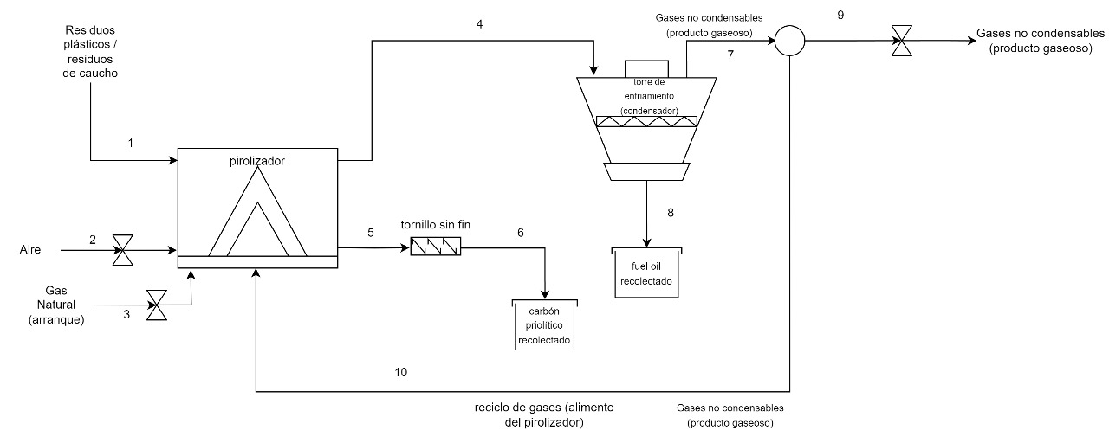

 |  |  |  |  |  |  |  |  |  |  | Informacion Economica
 |  |  |  |  |  |  |  |  |  |  | Valor Subproducto | $6,018.27 | COP$/kg
 |  |  |  |  |  |  |  |  |  |  | valor del producto | $754.10 | COP$/kWh
 |  |  |  |  |  |  |  |  |  |  | valor de la materia prima | $893.40 | COP$/kg
 |  |  |  |  |  |  |  |  |  |  | producción energética | 1761.1306 | kWh
 |  |  |  |  |  |  |  |  |  |  | cantidad de materia prima | 1000 | kg/h
 |  |  |  |  |  |  |  |  |  |  | factor de servicio | 8300 | h/año
 |  |  |  |  |  |  |  |  |  |  | cantidad de sub | 522 | kg/h
 |  |  |  |  |  |  |  |  |  |  | costo materia prima | $893,400.00 | COP$/h
 |  |  |  |  |  |  |  |  |  |  | venta de energía por hora | $1,328,068.59 | COP$/h | $ 37,097,725,861.32
 |  |  |  |  |  |  |  |  |  |  | venta de subproducto | $3,141,536.94 | COP$/h
 |  |  |  |  |  |  |  |  |  |  | PE2 | $29,682,505,861.32 | COP$/año
TABLA DE CORRIENTES
compuesto/corriente | 1 | 2 | 3 | 4 | 5 | 6 | 7 | 8 | 9 | 10
Estado | Solido | Gas | Gas | Gas | Solido | Solido | Gas | Liquido | Gas | Gas
T [°C] | 15 | 15 | 15 | 650 | 650 | 35 | 15 | 15 | 15 | 15 | Informacion Economica PE3
P [kPa] | 76.4 | 76.4 | 76.4 | 76.4 | 76.4 | 76.4 | 76.4 | 76.4 | 76.4 | 76.4 | PE2 | $29,682,505,861.32 | COP$/año
[%P/P] |  |  |  |  |  |  |  |  |  |  | costo del reactor | $215,000,000.00 | COP
Waste Rubber, Waste Plastic | 1 | 0 | 0 | 0 | 0 | 0 | 0 | 0 | 0 | 0 | costo del reactor anualizado | $71,666,666.67 | COP/año
 |  |  |  |  |  |  |  |  |  |  | OPEX (reactor y Reciclo) | $3,067,429,265.28 | COP/año
Carbon pirolitico | 0 | 0 | 0 | 0 | 1 | 1 | 0 | 0 | 0 | 0 | CostoVentilador | $ 1.978.000,00 | COP
Fuel OIL | 0 | 0 | 0 | 0.4979 | 0 | 0 | 0 | 1 | 0 | 0 | CostoVentilador anualizado | $659,333.33 | COP/año
Gas pirolisis | 0 | 0 | 0 | 0.5021 | 0 | 0 | 1 | 0 | 1 | 1 | PE3 | $26,542,750,596.04 | COP/año
Aire | 0 | 1 | 0 | 0 | 0 | 0 | 0 | 0 | 0 | 0
Carbon | 0 | 0 | 1 | 0 | 0 | 0 | 0 | 0 | 0 | 0 | Costo Generador gas | $417,057,000.00 | COP$
FTotal [kg/h] | 1000 | 4682.09 | 33.4 | 478 | 522 | 522 | 240 | 238 | 176.991 | 63.009 | Costo Generador gas anualizado | $139,019,000.00 | COP $/año
 |  |  |  |  |  |  |  |  |  |  | Costo Generador liquido | $1,216,470,000.00 | COP$
 |  |  |  |  |  |  |  |  |  |  | Costo Generador liquido anualizado | $405,490,000.00 | COP $/año
 |  |  |  |  |  |  |  |  |  |  | Costo Agua empleada (OPEX) | $ 182,255,566.73 | COP $/año
 | oil | 0.24 |  |  |  |  |  |  |  |  | Reactor pirolitico | $ 2,408,879,298.90 | COP$
 | gas | 0.24 |  |  |  |  |  |  |  |  | Costo Reactor pirolitico anualizado | $ 802,959,766.30 | COP$/año
 | char | 0.52 |  |  |  |  |  |  |  |  | Requerimiento de eletricidad | $ 52,241,904.00 | COP$/año
 |  | 1 |  |  |  |  |  |  |  |  | Carbon (OPEX) | $ 61,917,719.62 | COP$/año
 |  |  |  |  |  |  |  |  |  |  | Tornillo transporte carbon | $ 4,524,099.67 | COP$
 |  |  |  |  |  |  |  |  |  |  | Tornillo transporte GCR | $ 135,452,085.94 | COP$
 |  |  |  |  |  |  |  |  |  |  | Tornillo transporte Carbon pirolitico | $ 217,777,039.57 | COP$
 |  |  |  |  |  |  |  |  |  |  | Condensador | $ 341,097,234.57 | COP$
 |  |  |  |  |  |  |  |  |  |  | Tanque almacenamiento agua | $ 111,875,680.00 | COP$
 |  |  |  |  |  |  |  |  |  |  | Tanque almacenamiento fuel oil | $ 132,871,720.00 | COP$
 |  |  |  |  |  |  |  |  |  |  | Tanque almacenamiento carbon | $ 154,800,000.00 | COP$
 |  |  |  |  |  |  |  |  |  |  | Bombas centrifugas, sistemas de tuberias, accesorios y sistemas de valvulas | $ 258,000,000.00 | COP$

 |  |  |  |  |  |  |  |  |  |  | CAPEX (aproximados) | $ 7,980,782,158.64
 |  |  |  |  |  |  |  |  |  |  | OPEX | $ 8,311,635,190.35

julian
 |  |  |  | fuente
 | ALIMENTO | 60 | TPD | Lubongo, C., Congdon, T., McWhinnie, J., & Alexandridis, P. (2022). Economic feasibility of plastic waste conversion to fuel using pyrolysis. Sustainable Chemistry and Pharmacy.
 | RENDIMIENTO PARA COMBUSTIBLE LÍQUIDO | 0.805 | FRACCIÓN PESO | Chang, S. H. (2023). Plastic waste as pyrolysis feedstock for plastic oil production: A review. Science of the Total Environment.
 | RENDIMIENTO PARA GAS | 0.165 | FRACCIÓN PESO | Rogers, C., Means, P., Gonzalez, R., Sheets, K., & Townsend, H. (2021). Economic Feasibility of mixed plastic waste pyrolysis using twin reactor system in Northwest Arkansas. Chemical Engineering Undergraduate Honors Theses.
14285714.286 | RENDIMIENTO PARA RESIDUO SÓLIDO | 0.03 | FRACCIÓN PESO | Rogers, C., Means, P., Gonzalez, R., Sheets, K., & Townsend, H. (2021). Economic Feasibility of mixed plastic waste pyrolysis using twin reactor system in Northwest Arkansas. Chemical Engineering Undergraduate Honors Theses.

 | EFICIENCIA GENERADOR | 0.4 |  |  |  | conversión
 | CP LÍQUIDO | 30 | MJ/kg | sujeto a revisión |  | 48.465
 | CP GAS | 40 | MJ/m^3 | sujeto a revisión

 | CARACTERIZACIÓN DEL ALIMENTO | FRACCIÓN PESO |  | FUENTE
 | PET | 0.151 |  | Rogers, C., Means, P., Gonzalez, R., Sheets, K., & Townsend, H. (2021). Economic Feasibility of mixed plastic waste pyrolysis using twin reactor system in Northwest Arkansas. Chemical Engineering Undergraduate Honors Theses.
 | HDPE | 0.201 |  | Rogers, C., Means, P., Gonzalez, R., Sheets, K., & Townsend, H. (2021). Economic Feasibility of mixed plastic waste pyrolysis using twin reactor system in Northwest Arkansas. Chemical Engineering Undergraduate Honors Theses.
 | LDPE | 0.287 |  | Rogers, C., Means, P., Gonzalez, R., Sheets, K., & Townsend, H. (2021). Economic Feasibility of mixed plastic waste pyrolysis using twin reactor system in Northwest Arkansas. Chemical Engineering Undergraduate Honors Theses.
 | PS | 0.078 |  | Rogers, C., Means, P., Gonzalez, R., Sheets, K., & Townsend, H. (2021). Economic Feasibility of mixed plastic waste pyrolysis using twin reactor system in Northwest Arkansas. Chemical Engineering Undergraduate Honors Theses.
 | PP | 0.283 |  | Rogers, C., Means, P., Gonzalez, R., Sheets, K., & Townsend, H. (2021). Economic Feasibility of mixed plastic waste pyrolysis using twin reactor system in Northwest Arkansas. Chemical Engineering Undergraduate Honors Theses.
 | TOTAL | 1

 |  |  | (tons per day) | 1 ton = 907,2 kg
 | SALIDA DE LÍQUIDO | 48.3 | TPD | 43817.76 | kg/día
 | SALIDA GAS | 9.9 | TPD | 8981.28 | kg/día
 | SALIDA CHAR (RESIDUO SOLIDO) | 1.8 | TPD | 1632.96 | kg/día
 | TOTAL | 60 | TPD | 54432 | kg/día

 | FORMULA | EFF*(FLUJO MASICO*CP SUSTANCIA)
 |  |  |  | 1MJ = 0,2778 kWh
 | GENERACIÓN CON LÍQUIDO | 793258.03615 | MJ/día | 220367.08244 | kWh/día
 | GENERACIÓN CON GAS | 161663.04 | MJ/día | 44909992.512 | kWh/día
 |  |  | TOTAL | 45130359.594 | kWh/día
 |  |  |  | 45130.359594 | GWh/día
 |  |  |  |  | $487,407,883,619.97 |  |  | 0.37090909091
 |  |  |  | fuente
 | consumo de energía eléctrica per cápita (2019) | 1159 | kWh/año | https://www.larepublica.co/especiales/efecto-hidroituango/el-consumo-per-capita-de-energia-fue-de-1-159-kwh-durante-el-ano-pasado-2829778 |  |  | GE=densidad sustancia/densidad agua
 | consumo percápita al día | 3.18 | kWh/día |  |  |  | GE | 0.586 | media geométrica
 |  |  |  |  |  |  | densidad del agua | 1000 | kg/m^3 | 2344.57 | kWh/día
 | consumo energía eléctrica per cápita (2018) | 82.92 | kWh/mes | https://oab.ambientebogota.gov.co/wp-content/uploads/dlm_uploads/2020/05/Hoja-de-vida-indicador-Consumo-promedio-percapita-energia-en-el-Sector-Publico-Distrital.pdf |  |  | densidad gas | 0.3709 | kg/m^3 | 8 | MMbtu/día
 | consumo percápita al día | 2.76 | kWh/día |  |  |  | CP | 38.15 | MJ/m^3 | 1.5 | ton/día
 |  |  |  |  |  | valor correcto | CP másico gas | 45 | MJ/kg | 1500 | kg/día
 | consumo energía eléctrica per cápita (2014) | 1320.35 | kWh/año | https://www.google.com/search?sa=X&sca_esv=020142134423ffe3&sca_upv=1&rlz=1C1CHBF_esCO1074CO1074&biw=1278&bih=1273&sxsrf=AM9HkKmDYg5q37BSsR2MLAjlcOYGso_4cw:1699460057370&q=colombia+consumo+de+electricidad+per+c%C3%A1pita&stick=H4sIAAAAAAAAAD3LQQrCMBCF4ZXQhYcILkWIuuwNPEUYX4YyMOmEZFz0OHoVL2ar4OrBz_eG_WGIJZ4v2q_HW8YYlSfCMqqBXGxO3dftLiBNjactsTK8CcSXBJv7o9QvrdwSqIrTa3eCqZW7UPgJC5nD_5gph1UHvJ8b_wDpGkfphgAAAA&ved=2ahUKEwi_6J2I5rSCAxU_fjABHZJkBOUQtx96BAhJEAM |  |  |  |  |  | 67500 | MJ/día
 | consumo percápita al día | 3.62 | kWh/día |  |  |  |  |  |  | 67500000 | kJ/día
 |  |  |  |  |  |  |  |  |  | 5062500 | kWh/día
 | consumo energía eléctrica per cápita (2022) estimación | 1237.0471495 | kWh/año | autores |  |  |  |  |  | 0.00
 | consumo percápita al día | 3.39 | kWh/día |  |  |  |  |  |  | 67.5 | Mmbtu/día
 |  |  |  |  |  |  |  |  |  | 18.225 | MMBTU/día
 | capacidad de generación calculada para 60 TPD | 284.54768674 | kWh/día |  |  |  |  |  |  | 10.225 | MMBTU/día
 | capacidad de suministro de energía |  | personas al día |  |  |  |  |  |  | 0.43895747599
 |  |  |  |  |  |  |  |  |  | 0.56104252401
 | capacidad de generación calculada para 80 TPD | 379.39691565 | kWh/día |  |  |  |  |  |  | 0.84156378601 | ton/día
 | capacidad de suministro de energía |  | personas al día |  |  |  |  |  |  | 841.56378601 | kg/día
 |  |  |  | 229.4376495 | hogares |  |  |  |  | 15148.148148 | MJ/día
 | capacidad de generación calculada para 100 TPD | 45130359.594 | kWh/día | 45.887529901 | MW/mes |  |  |  |  | 15148148.148 | J/día
 | capacidad de suministro de energía | 13316050 | personas al día | 1.52958433 | MW/día |  |  |  |  | 4.2 | kWh/día
 |  |  |  | 1529.58433 | MW/día
 |  |  |  | 451.31527986 | personas abastecidas
 |  | 1121.2183793 |  | 63.732680418 | kW/h
 |  | 280.30459482
 |  |  | $19,440,000,000.00
2 |  |  |  |  |  |  | CP unidades británicas | 19457.839037 | BTU/lb
 | 100 |  |  |  |  |  | CP gasoil S.I. | 45258.933601 | kJ/kg
 | 100 |  |  |  |  | valor correcto | CP gasoil | 45.258933601 | MJ/kg

 | 100
 | 100 | el error está en el octano
 | en la reacción 2 | debe ser octeno}
 | hola
3
C | 54
H | 108

C | 54
H | 108 | tercera balanceada también

1
C | 54
H | 108

C | 54
H | 108 | primera balanceada

4
C | 118
H | 234
Cl | 2

C | 118
H | 234
Cl | 2 | Cuarta balanceada

Flujo de entrada | 100 | TPD | 1 ton = 907,2 kg
Compuestos entrada | composición a utilizar | flujo individual [TPD] | Flujo individual en kg/día | Peso molar [kg/kmol] | flujo molar [kmol/día]
Etileno | 0.488 | 48.8 | 44271.36 | 28.054 | 1578.0765666
Estireno | 0.078 | 7.8 | 7076.16 | 104.15 | 67.942006721
Propileno | 0.283 | 28.3 | 25673.76 | 42.081 | 610.10337207
Cloruro de vinilo | 0.151 | 15.1 | 13698.72 | 62.498 | 219.18653397
Total | 1 | 100 | 90720 |  | 2475.3084794

Compuestos de salída | Moles producidas reacción 1 (Etileno) | Moles producidas reacción 2 (Estireno) | Moles producidas reacción 3 (Propileno) | Moles producidas reacción 4 (Cloruro de Vinilo) | Flujo molar de salida por cada compuesto [kmol/día] | Flujo molar de salida para conversión del 80% [kmol/día]
CH4 | 58.447280245 | 5.4353605377 | 33.894631782 | 1753.4922718 | 1851.2695443 | 1481.0
C2H2 | 58.447280245 | 0 | 0 | 0 | 58.447280245 | 46.8
C2H4 | 0 | 5.4353605377 | 33.894631782 | 0 | 39.329992319 | 31.5
C2H6 | 58.447280245 | 5.4353605377 | 33.894631782 | 219.18653397 | 316.96380653 | 253.6
C3H8 | 58.447280245 | 5.4353605377 | 33.894631782 | 219.18653397 | 316.96380653 | 253.6
C3H4 | 0 | 0 | 33.894631782 | 0 | 33.894631782 | 27.1
C3H6 | 58.447280245 | 5.4353605377 | 0 | 219.18653397 | 283.06917475 | 226.5
C4H8 | 58.447280245 | 5.4353605377 | 33.894631782 | 219.18653397 | 316.96380653 | 253.6
C4H10 | 58.447280245 | 5.4353605377 | 33.894631782 | 219.18653397 | 316.96380653 | 253.6
C5H12 | 58.447280245 | 5.4353605377 | 33.894631782 | 219.18653397 | 316.96380653 | 253.6
C6H6 | 58.447280245 | 5.4353605377 | 33.894631782 | 219.18653397 | 316.96380653 | 253.6
C7H8 | 58.447280245 | 5.4353605377 | 33.894631782 | 219.18653397 | 316.96380653 | 253.6
C8H10 | 58.447280245 | 5.4353605377 | 33.894631782 | 219.18653397 | 316.96380653 | 253.6 | no hay modelos que se ajusten en aspen v10
C8H8 | 58.447280245 | 0 | 33.894631782 | 219.18653397 | 311.528446 | 249.2
C8H16 | 0 | 5.4353605377 | 0 | 0 | 5.4353605377 | 4.3
C | 58.447280245 | 255.46194527 | 33.894631782 | 219.18653397 | 566.99039127 | 453.6 | charr
H2 | 584.47280245 | 5.4353605377 | 338.94631782 | 219.18653397 | 1148.0410148 | 918.4
HCl | 0 | 0 | 0 | 219.18653397 | 219.18653397 | 175.3
 |  |  |  | FLUJO TOTAL | 7052.9028222 | 5642.3 | 5188.7 | 4935.2
 |  |  |  | porcentaje de carbono | 0.080391068126 | 8.04%
Resultados de la simulación Flash operando a 30 C para 200 TPD
Material
Stream Name | Units | FEED | LIVIANOS | PESADOS
Description
From |  |  | FLASH-1 | FLASH-1
To |  | FLASH-1
Stream Class |  | CONVEN | CONVEN | CONVEN
Maximum Relative Error
Cost Flow | $/hr
MIXED Substream
Phase |  | Vapor Phase | Vapor Phase | Liquid Phase
Temperature | C | 500 | 30 | 30
Pressure | atm | 1 | 1 | 1
Molar Vapor Fraction |  | 1 | 1 | 0
Molar Liquid Fraction |  | 0 | 0 | 1
Molar Solid Fraction |  | 0 | 0 | 0
Mass Vapor Fraction |  | 1 | 1 | 0
Mass Liquid Fraction |  | 0 | 0 | 1
Mass Solid Fraction |  | 0 | 0 | 0
Mole Flows | kmol/day | 4935,3 | 4321,99 | 613,311
METHA-01 | kmol/day | 1481 | 1480,45 | 0,546251
ACETY-01 | kmol/day | 46,8 | 466,765 | 0,123454
ETHYL-01 | kmol/day | 31,5 | 314,409 | 0,0591412
ETHAN-01 | kmol/day | 253,6 | 252,815 | 0,784955
PROPA-01 | kmol/day | 253,6 | 250,26 | 333,957
CYCLO-01 | kmol/day | 27,1 | 267,037 | 0,396261
PROPY-01 | kmol/day | 226,5 | 224,251 | 224,932
2-BUT-01 | kmol/day | 253,6 | 239,803 | 137,971
N-BUT-01 | kmol/day | 253,6 | 241,865 | 117,353
N-PEN-01 | kmol/day | 253,6 | 222,251 | 313,486
BENZE-01 | kmol/day | 253,6 | 131,111 | 122,489
TOLUE-01 | kmol/day | 253,6 | 632,838 | 190,316
STYRE-01 | kmol/day | 249,2 | 173,917 | 231,808
2-Oct-01 | kmol/day | 4,3 | 0,468397 | 38,316
HYDRO-01 | kmol/day | 918,4 | 918,391 | 0,00917825
HYDRO-02 | kmol/day | 175,3 | 174,823 | 0,476759
Mass Flows | tons/day | 198,868 | 137,461 | 61,407
METHA-01 | kg/hr | 989,972 | 989,607 | 0,365141
ACETY-01 | kg/hr | 507,739 | 506,399 | 0,133937
ETHYL-01 | kg/hr | 368,206 | 367,514 | 0,0691305
ETHAN-01 | kg/hr | 317,736 | 316,752 | 0,983472
PROPA-01 | kg/hr | 465,953 | 459,817 | 613,598
CYCLO-01 | kg/hr | 452,398 | 445,783 | 0,661504
PROPY-01 | kg/hr | 397,136 | 393,192 | 394,386
2-BUT-01 | kg/hr | 592,869 | 560,614 | 32,255
N-BUT-01 | kg/hr | 614,171 | 585,75 | 284,207
N-PEN-01 | kg/hr | 762,388 | 668,146 | 942,419
BENZE-01 | kg/hr | 825,401 | 426,73 | 398,671
TOLUE-01 | kg/hr | 973,618 | 242,958 | 730,66
STYRE-01 | kg/hr | 1081,44 | 75,474 | 1005,97
2-Oct-01 | kg/hr | 201,052 | 219,005 | 179,151
HYDRO-01 | kg/hr | 77,141 | 771,402 | 0,000770927
HYDRO-02 | kg/hr | 266,315 | 265,59 | 0,724289
Mass Fractions
METHA-01 |  | 0.1317 | 0,190458 | 0,00015731
ACETY-01 |  | 0.0068 | 0,00974607 | 5.77E+00
ETHYL-01 |  | 0.0049 | 0,00707312 | 2.98E+00
ETHAN-01 |  | 0.0423 | 0,0609616 | 0,000423701
PROPA-01 |  | 0.0620 | 0,0884956 | 0,00264351
CYCLO-01 |  | 0.0060 | 0,00857946 | 0,00028499
PROPY-01 |  | 0.0528 | 0,0756731 | 0,0016991
2-BUT-01 |  | 0.0789 | 0,107895 | 0,0138961
N-BUT-01 |  | 0.0817 | 0,112732 | 0,0122443
N-PEN-01 |  | 0.1014 | 0,12859 | 0,0406015
BENZE-01 |  | 0.1098 | 0,0821278 | 0,171756
TOLUE-01 |  | 0.1295 | 0,0467593 | 0,314784
STYRE-01 |  | 0.1439 | 0,0145256 | 0,433392
2-Oct-01 |  | 0.0027 | 0,000421493 | 0,00771823
HYDRO-01 |  | 0.0103 | 0,0148463 | 3.32E-02
HYDRO-02 |  | 0.0354 | 0,051115 | 0,000312039
Mole Fractions
METHA-01 |  | 0,300083 | 0,34254 | 0,000890659
ACETY-01 |  | 0,00948271 | 0,0107998 | 0,000201291
ETHYL-01 |  | 0,00638259 | 0,00727463 | 9.64E+00
ETHAN-01 |  | 0,0513849 | 0,0584951 | 0,00127986
PROPA-01 |  | 0,0513849 | 0,057904 | 0,00544515
CYCLO-01 |  | 0,00549105 | 0,00617858 | 0,0006461
PROPY-01 |  | 0,0458939 | 0,051886 | 0,00366749
2-BUT-01 |  | 0,0513849 | 0,0554844 | 0,022496
N-BUT-01 |  | 0,0513849 | 0,0559614 | 0,0191344
N-PEN-01 |  | 0,0513849 | 0,0514234 | 0,0511136
BENZE-01 |  | 0,0513849 | 0,0303357 | 0,199718
TOLUE-01 |  | 0,0513849 | 0,0146423 | 0,310309
STYRE-01 |  | 0,0504934 | 0,00402401 | 0,377962
2-Oct-01 |  | 0,000871274 | 0,000108375 | 0,0062474
HYDRO-01 |  | 0,186088 | 0,212493 | 1.50E+00
HYDRO-02 |  | 0,0355196 | 0,0404497 | 0,000777353

Resultados de la simulación Flash operando a 30 C para 100 TPD
Material
Stream Name | Units | FEED | LIVIANOS | PESADOS
Description
From |  |  | FLASH-1 | FLASH-1
To |  | FLASH-1
Stream Class |  | CONVEN | CONVEN | CONVEN
Maximum Relative Error
Cost Flow | $/hr
MIXED Substream
Phase |  | Vapor Phase | Vapor Phase | Liquid Phase
Temperature | C | 500 | 30 | 30
Pressure | bar | 101,325 | 101,325 | 101,325
Molar Vapor Fraction |  | 1 | 1 | 0
Molar Liquid Fraction |  | 0 | 0 | 1
Molar Solid Fraction |  | 0 | 0 | 0
Mass Vapor Fraction |  | 1 | 1 | 0
Mass Liquid Fraction |  | 0 | 0 | 1
Mass Solid Fraction |  | 0 | 0 | 0
Mole Flows | kmol/day | 2483,33 | 2174,99 | 308,339
METHA-01 | kmol/day | 744,736 | 744,462 | 0,274415
ACETY-01 | kmol/day | 236,919 | 236,294 | 0,062435
ETHYL-01 | kmol/day | 158,453 | 158,156 | 0,02972
ETHAN-01 | kmol/day | 127,617 | 127,222 | 0,394614
PROPA-01 | kmol/day | 127,551 | 125,873 | 167,803
CYCLO-01 | kmol/day | 135,858 | 133,873 | 0,198459
PROPY-01 | kmol/day | 113,828 | 112,698 | 112,931
2-BUT-01 | kmol/day | 127,571 | 120,637 | 693,394
N-BUT-01 | kmol/day | 127,517 | 121,621 | 589,516
N-PEN-01 | kmol/day | 127,496 | 111,748 | 157,477
BENZE-01 | kmol/day | 127,518 | 659,566 | 615,613
TOLUE-01 | kmol/day | 127,501 | 31,84 | 956,614
STYRE-01 | kmol/day | 125,34 | 875,584 | 116,585
2-Oct-01 | kmol/day | 218,277 | 0,237979 | 194,479
HYDRO-01 | kmol/day | 463,52 | 463,515 | 0,00462769
HYDRO-02 | kmol/day | 878,307 | 87,592 | 0,238634
Mole Fractions
METHA-01 |  | 0,299894 | 0,342283 | 0,000889978
ACETY-01 |  | 0,00954036 | 0,0108641 | 0,000202488
ETHYL-01 |  | 0,00638067 | 0,00727156 | 9.64E+00
ETHAN-01 |  | 0,0513894 | 0,0584932 | 0,00127981
PROPA-01 |  | 0,0513628 | 0,0578728 | 0,00544214
CYCLO-01 |  | 0,00547079 | 0,00615511 | 0,000643638
PROPY-01 |  | 0,0458366 | 0,0518155 | 0,00366257
2-BUT-01 |  | 0,0513709 | 0,0554655 | 0,022488
N-BUT-01 |  | 0,051349 | 0,0559181 | 0,0191191
N-PEN-01 |  | 0,0513406 | 0,0513786 | 0,0510726
BENZE-01 |  | 0,0513496 | 0,030325 | 0,199655
TOLUE-01 |  | 0,0513429 | 0,0146391 | 0,310247
STYRE-01 |  | 0,0504727 | 0,00402569 | 0,378105
2-Oct-01 |  | 0,00087897 | 0,000109416 | 0,00630732
HYDRO-01 |  | 0,186652 | 0,213111 | 1.50E+00
HYDRO-02 |  | 0,0353681 | 0,0402724 | 0,000773934
Mass Flows | tons/day | 100 | 691,259 | 308,741
METHA-01 | tons/day | 13,17 | 131,651 | 0,00485279
ACETY-01 | tons/day | 0,68 | 0,678208 | 0,001792
ETHYL-01 | tons/day | 0,49 | 0,489081 | 0,000919061
ETHAN-01 | tons/day | 4,23 | 421,692 | 0,0130799
PROPA-01 | tons/day | 6,2 | 611,843 | 0,0815656
CYCLO-01 | tons/day | 0,6 | 0,591235 | 0,0087647
PROPY-01 | tons/day | 5,28 | 522,762 | 0,0523842
2-BUT-01 | tons/day | 7,89 | 746,115 | 0,42885
N-BUT-01 | tons/day | 8,17 | 77,923 | 0,377703
N-PEN-01 | tons/day | 10,14 | 888,755 | 125,245
BENZE-01 | tons/day | 10,98 | 567,923 | 530,077
TOLUE-01 | tons/day | 12,95 | 323,391 | 971,609
STYRE-01 | tons/day | 14,39 | 100,524 | 133,848
2-Oct-01 | tons/day | 0,27 | 0,029437 | 0,240563
HYDRO-01 | tons/day | 1,03 | 102,999 | 1.03E+00
HYDRO-02 | tons/day | 3,53 | 352,041 | 0,00959094
Mass Fractions
METHA-01 |  | 0,1317 | 0,190452 | 0,00015718
ACETY-01 |  | 0,0068 | 0,00981121 | 5.80E+00
ETHYL-01 |  | 0,0049 | 0,00707522 | 2.98E-01
ETHAN-01 |  | 0,0423 | 0,0610035 | 0,000423653
PROPA-01 |  | 0,062 | 0,0885115 | 0,00264187
CYCLO-01 |  | 0,006 | 0,00855303 | 0,000283885
PROPY-01 |  | 0,0528 | 0,0756246 | 0,0016967
2-BUT-01 |  | 0,0789 | 0,107936 | 0,0138903
N-BUT-01 |  | 0,0817 | 0,112726 | 0,0122336
N-PEN-01 |  | 0,1014 | 0,128571 | 0,0405662
BENZE-01 |  | 0,1098 | 0,0821578 | 0,17169
TOLUE-01 |  | 0,1295 | 0,0467829 | 0,3147
STYRE-01 |  | 0,1439 | 0,0145421 | 0,433527
2-Oct-01 |  | 0,0027 | 0,000425847 | 0,00779173
HYDRO-01 |  | 0,0103 | 0,0149002 | 3.33E-02
HYDRO-02 |  | 0,0353 | 0,0509275 | 0,000310646

Resultados de la simulación Flash operando a 30 C para 60 TPD
Material
Stream Name | Units | FEED | LIVIANOS | PESADOS
Description
From |  |  | FLASH-1 | FLASH-1
To |  | FLASH-1
Stream Class |  | CONVEN | CONVEN | CONVEN
Maximum Relative Error
Cost Flow | $/hr
MIXED Substream
Phase |  | Vapor Phase | Vapor Phase | Liquid Phase
Temperature | C | 500 | 30 | 30
Pressure | atm | 1 | 1 | 1
Molar Vapor Fraction |  | 1 | 1 | 0
Molar Liquid Fraction |  | 0 | 0 | 1
Molar Solid Fraction |  | 0 | 0 | 0
Mass Vapor Fraction |  | 1 | 1 | 0
Mass Liquid Fraction |  | 0 | 0 | 1
Mass Solid Fraction |  | 0 | 0 | 0
Mole Flows | kmol/day | 1490 | 1304,99 | 185,003
METHA-01 | kmol/day | 446,842 | 446,677 | 0,164649
ACETY-01 | kmol/day | 142,151 | 141,777 | 0,037461
ETHYL-01 | kmol/day | 950,719 | 948,935 | 0,017832
ETHAN-01 | kmol/day | 765,701 | 763,333 | 0,236769
PROPA-01 | kmol/day | 765,305 | 755,237 | 100,682
CYCLO-01 | kmol/day | 815,147 | 803,239 | 0,119075
PROPY-01 | kmol/day | 682,965 | 676,189 | 0,677587
2-BUT-01 | kmol/day | 765,425 | 723,822 | 416,037
N-BUT-01 | kmol/day | 76,51 | 729,729 | 35,371
N-PEN-01 | kmol/day | 764,974 | 670,488 | 944,861
BENZE-01 | kmol/day | 765,107 | 39,574 | 369,368
TOLUE-01 | kmol/day | 765,008 | 19,104 | 573,968
STYRE-01 | kmol/day | 752,042 | 52,535 | 699,507
2-Oct-01 | kmol/day | 130,966 | 0,142787 | 116,688
HYDRO-01 | kmol/day | 278,112 | 278,109 | 0,00277661
HYDRO-02 | kmol/day | 526,984 | 525,552 | 0,14318
Mole Fractions
METHA-01 |  | 0,299894 | 0,342283 | 0,000889978
ACETY-01 |  | 0,00954036 | 0,0108641 | 0,000202488
ETHYL-01 |  | 0,00638067 | 0,00727156 | 9.64E+00
ETHAN-01 |  | 0,0513894 | 0,0584932 | 0,00127981
PROPA-01 |  | 0,0513628 | 0,0578728 | 0,00544214
CYCLO-01 |  | 0,00547079 | 0,00615511 | 0,000643638
PROPY-01 |  | 0,0458366 | 0,0518155 | 0,00366257
2-BUT-01 |  | 0,0513709 | 0,0554655 | 0,022488
N-BUT-01 |  | 0,051349 | 0,0559181 | 0,0191191
N-PEN-01 |  | 0,0513406 | 0,0513786 | 0,0510726
BENZE-01 |  | 0,0513496 | 0,030325 | 0,199655
TOLUE-01 |  | 0,0513429 | 0,0146391 | 0,310247
STYRE-01 |  | 0,0504727 | 0,00402569 | 0,378105
2-Oct-01 |  | 0,00087897 | 0,000109416 | 0,00630732
HYDRO-01 |  | 0,186652 | 0,213111 | 1.50E+00
HYDRO-02 |  | 0,0353681 | 0,0402724 | 0,000773934
Mass Flows | tons/day | 60 | 414,755 | 185,245
METHA-01 | tons/day | 7,902 | 789,909 | 0,00291167
ACETY-01 | tons/day | 0,408 | 0,406925 | 0,0010752
ETHYL-01 | tons/day | 0,294 | 0,293449 | 0,000551437
ETHAN-01 | tons/day | 2,538 | 253,015 | 0,00784796
PROPA-01 | tons/day | 3,72 | 367,106 | 0,0489394
CYCLO-01 | tons/day | 0,36 | 0,354741 | 0,00525882
PROPY-01 | tons/day | 3,168 | 313,657 | 0,0314305
2-BUT-01 | tons/day | 4,734 | 447,669 | 0,25731
N-BUT-01 | tons/day | 4,902 | 467,538 | 0,226622
N-PEN-01 | tons/day | 6,084 | 533,253 | 0,751468
BENZE-01 | tons/day | 6,588 | 340,754 | 318,046
TOLUE-01 | tons/day | 7,77 | 194,035 | 582,965
STYRE-01 | tons/day | 8,634 | 0,603141 | 803,086
2-Oct-01 | tons/day | 0,162 | 0,0176622 | 0,144338
HYDRO-01 | tons/day | 0,618 | 0,617994 | 6.17E-01
HYDRO-02 | tons/day | 2,118 | 211,225 | 0,00575456
Mass Fractions
METHA-01 |  | 0,1317 | 0,190452 | 0,00015718
ACETY-01 |  | 0,0068 | 0,00981121 | 5.80E+00
ETHYL-01 |  | 0,0049 | 0,00707522 | 2.98E-01
ETHAN-01 |  | 0,0423 | 0,0610035 | 0,000423653 |  | el software cometió un error al pasar lo datos a excel
PROPA-01 |  | 0,062 | 0,0885115 | 0,00264187 |  | pero los datos de las fracciones másicas y molares no se vieron afectados
CYCLO-01 |  | 0,006 | 0,00855303 | 0,000283885
PROPY-01 |  | 0,0528 | 0,0756246 | 0,0016967 | N2 | 7450 | kmol/día | razón molar 5
2-BUT-01 |  | 0,0789 | 0,107936 | 0,0138903 | TOTAL | 8940 | kmol/día
N-BUT-01 |  | 0,0817 | 0,112726 | 0,0122336
N-PEN-01 |  | 0,1014 | 0,128571 | 0,0405662
BENZE-01 |  | 0,1098 | 0,0821578 | 0,17169
TOLUE-01 |  | 0,1295 | 0,0467829 | 0,3147
STYRE-01 |  | 0,1439 | 0,0145421 | 0,433527
2-Oct-01 |  | 0,0027 | 0,000425847 | 0,00779173
HYDRO-01 |  | 0,0103 | 0,0149002 | 3.33E-02
HYDRO-02 |  | 0,0353 | 0,0509275 | 0,000310646

Resultados de la simulación Flash operando a 25 C para 60 TPD teniendo en cuenta el nitrógeno razón molar 5 veces el alimento

Resultados de la simulación Flash operando a 25 C para 60 TPD teniendo en cuenta el nitrógeno razón molar 5 veces el alimento aumentando la presión de operación a 5 atm

 | 0.16616589274

Diseño del flash para operar a 50 atm 60 TPD sin tener en cuenta el N2

 |  |  | A

densidad gas (ρg) | 3.4697 | lb/ft^3
densidad liquido (ρl) | 47.0666 | lb/ft^3
peso molar prom gas (Wg) | 27.195 | u
peso molar prom liq (WL) | 74.3526 | u
Flv | 10.069723532
A | -1.877478
B | -0.81458
C | -0.187074
D | -0.014523
E | -0.001015 | no importan las unidades, da lo mismo podemos trabajar en unidades del SI o inglesas
K | 0.00698210
vperm | 0.024749592463
V (flujo gas) | 5.9 | lb
D | 9.353003052 | ft
D | 2.8507953302 | m
hv | 3.5 | ft
hl | 21.832286687 | ft
hf | 1 | ft
L | 26.332286687 | ft
L/D | 2.8
Vpool | 1500 | ft^3 |  |  |  | 1 ton = 907,2 kg
D inlet feed | 1 | ft |  |  |  | 328.89 | kg/h
final |  |  |  |  |  | 0.36253306878 | ton/h
D | 2.8507953302 | m
L | 8.0260809822 | m |  |  |  | peso del C
 |  |  |  |  |  | 12 | kg/kmol
 |  |  |  |  |  | flujo molar de C
 |  |  |  |  |  | 27.4075 | kmol/h
 |  |  |  |  |  | 657.78 | kmol/día

 |  |  | cantidad de N2 requerida | 1 ton = 907,2 kg | condición: 2 Mpa 25 C
 |  |  | N2 | 230 | tons/día
 |  |  | N2 | 208656 | kg/día
 |  |  | densidad N2 | 22.6014 | kg/m^3
 |  |  | volumen de N2 reuqerido | 9231.9944782 | m^3/día
 |  |  | no se puede almacenar todo eso :(
 |  |  | N2 precio | 500 | USD/ton
 |  |  | N2 precio total por requerimiento al día | $ 115,000.00 | USD/día
 |  |  | N2 precio total por requerimiento al año | $ 41,975,000.00 | USD/año
 |  |  | N2 precio si se utiliza solo el 60% | $ 16,790,000.00 | USD/año
 |  |  | N2 precio si se utiliza solo el 60% | $ 66,521,980,000.00 | COP/año
Costo del pressure vessel para el flash
D | 1.5 | m
L | 5 | m
presión de operación | 50 | atm
presión de diseño | 5000000 | N/m^2
grosor mínimo (t) | 0.01 | mm
Pi | 5000000 | N/m^2
Di | 1.5 | m
S | 250000000.0 | N/m^2
E | 0.8
tw | 0.03807106599 | m
tw | 0.0151 | m
shell mass | 2786.8667877 | kg
Densidad del acero | 7833 | kg/m^3
a | -400 | -10000
b | 230 | 600
n | 0.6 | 0.6
Cflash acero (CE index=478,6) | $ 26,440.93 | USD
Cflash acero inoxidable (CE index=478,6) | $ 60,019.82 | USD
Costo acero CE index para 2023 agosto | $ 44,125.30 | USD
Costo acero inox CE index para 2023 agosto | $ 100,162.62 | USD
CEPCI 2006 | 478.6
CEPCI 2023 | 798.7
el costo final con accesorios
Costo flash acero con accesorios | $61,775.43 | USD
Costo flash acero inox con accesorios | $140,227.66 | USD

Costo instalado | según el libro se multiplica por 4 para una columna de destilación, entonces para un flash asumiré un 3,5
Costo flash acero con accesorios | $216,213.99 | USD
Costo flash acero inox con accesorios | $350,569.16 | USD

 | yield

 | FEED {kg/h} | LIVIANOS {kg/h} | PESADOS {kg/h}
Flujo total | 10963.8 | 9648.84 | 1314.98
flujo N2 | 8695.86 | 8673.14 | 22.7181
Flujo sin N2 | 2267.94 | 975.7 | 1292.2619
Flujo sin N2 en ton/día | 60.00 | 25.81 | 34.19
1 ton = 907,2 kg
YIELD |  | 43% | 57% | a 50 atm

 | 60 | 20.734 | 39.266
 |  | 35% | 65% | a 100 atm

COSTO PIROLIZADOR
DUTY [MW] | 50
a | 53000
b | 69000
S | 50
n | 0.8
Cpiro | $1,630,702 | USD
CEPCI 2006 | 478.6
CEPCI 2023 | 798.7
Cpiro para 2023 | $2,721,358 | USD
Costo pirolizador 2023 instalado | $6,803,395 | USD
CAPACIDAD | 60 | TPD

COSTO tornillo sin fin de alimentación
CAPACIDAD | 25 | TPH
Costo sin instalar | 10937.5 | USD
Costo instalado | 32812.5 | USD

COSTO tornillo sin fin de salida de solidos
CAPACIDAD | 1 | TPH
Costo sin instalar | 800 | USD
Costo instalado | 3200 | USD

COSTO COMPRESOR

 |  | Los compresores centrífugos se usan en el rango de 1000 m^3 a 5000 m^3 de flujo

Compresor centrífugo
Driver power S | 5165.19 | kW
a | 8400
b | 3100
n | 0.6
Ccomp | $ 532,257.87 | USD | COSTO BANDA TRANSPORTADORA
CEPCI 2006 | 478.6 |  | Capacidad de carga | 50 | TPH
CEPCI 2023 | 798.7 |  | Precio | 950 | USD
Ccomp 2023 sin instalar | $ 888,245.64 | USD | Costo instalado | $ 3,800.00 | USD
Ccomp 2023 instalado | $ 2,220,614.10 | USD

compresor reciprocante
Driver power S | 5165.19 | kW
a | 240000
b | 1.33 |  | 24.6
n | 1.5 |  | 54.12
Ccomp | $ 733,720.42 | USD
CEPCI 2006 | 478.6
CEPCI 2023 | 798.7
Ccomp 2023 sin instalar | $ 1,224,451.53 | USD
Ccomp 2023 instalado | $ 3,061,128.83 | USD

Tabla de CAPEX
Costos de equipos | Costo instalado USD | Costo diferido a los años de puesta en marcha USD | Costo diferido a dos años en COP
Tornillo sin fin de alimentación | $ 32,812.50 | $ 16,406.25 | $ 65,001,562.50 |  | 352.66666667
Tornillo sin fin de salida del pirolizador | $ 3,200.00 | $ 1,600.00 | $ 6,339,200.00 |  |  | A | 27.421854515 | m2
Pirolizador | $6,803,395 | $ 3,401,697.74 | $ 13,477,526,440.40
Banda transportadora | $ 3,800.00 | $ 1,900.00 | $ 7,527,800.00
Compresor | $ 2,220,614.10 | $ 1,110,307.05 | $ 4,399,036,525.71 | a | 10000
Flash | $350,569.16 | $ 175,284.58 | $ 694,477,504.68 | b | 88
TOTAL | $ 9,414,391.23 | $ 4,707,195.62 | $ 18,649,909,033.28 | S | 27.42 | m2
 |  |  |  | n | 1
 |  |  |  | Ccondenser | 12412.96 | USD
Requerimientos energéticos |  |  | Tipo de servicio | CEPCI 2006 | 478.6
Requerimiento Compresor | 5165.19 | kWh | eléctrico | CEPCI 2023 | 798.7
Requerimiento Pirolizador | 20000 | kWh | eléctrico | Costo año 2023 | 20715.067179 | USD
Requerimiento Enfriamiento | 7255.65 | kWh | fluido enfriamiento | Costo cop 2023 | $82,031,666 | COP

 | 0.058198 | 2.091461526 |  |  | 1425 | W/m2
Q | -6238700 | kcal/hr | -24705252 | BTU/H | q | 2344568.561 | W
Cp | 1 | kcal/C*kg | 24 | MMBTU/h | delta T | 60 | temp
delta T | -475 | [C] | 0.079807931287 | m^3/h
m | 13134.105263 | kg/h | 79.807931287 | L/h |  | 2000000 | ft^3/dia
caudal de agua de enfriamiento | 13.134105263 | m^3/h | 1915.3903509 | L/día |  | 83333.333333 | ft^3/h
valor del agua por metro cúbico | 5476.6 | COP/m^3 | Valor tomado de : https://www.acueducto.com.co/wps/portal/EAB2/Home/atencion-al-usuario/tarifas/tarifas2023 |  |  | 2359.7149464 | m^3/h
Costo del agua de enfriamiento | $ 589,827,975.25 | COP/año
Costo agua en USD al año | $ 148,871.27 | USD/año |  |  |  | 503
 |  |  |  |  |  | 247
COSTO ENERGÍA DEL COMPRESOR |  |  |  |  |  | 750
costo kWh en cop | 744.957 | COP/kWh | Valor tomado de : https://www.enel.com.co/content/dam/enel-co/espa%C3%B1ol/personas/1-17-1/2023/tarifario-octubre-2023.pdf
requerimiento compresor | 5165.19 | kWh
costo energético compresor al año | $ 7,695,688,893.66 | COP/año
 |  |  | n2 | 45 ton dia
COSTO ENERGÍA DEL PIROLIZADOR |  |  | gases (H2+CH4+CO2…) | 1,5 ton día
costo kWh en cop | 744.957 | COP/kWh
Requerimiento Pirolizador | 20000 | kWh
costo energético pirolizador al año | $ 44,697,420,000.00 | COP/año

Tabla OPEX
Costos de servicios industriales | COP/año
costo N2 atmósfera inerte | $ 66,521,980,000.00
costo energético pirolizador al año | $ 44,697,420,000.00
costo energético compresor al año | $ 7,695,688,893.66
Costo del agua de enfriamiento | $589,827,975
Total costos de servicios industriales | $ 119,504,916,868.91
Costo mano de obra | $ 111,360,000.00 | 8 trabajadores
Administrativos | $ 407,928,000.00 | 6 admins
Total costos talento humano | $ 519,288,000.00
TOTAL OPEX | $ 120,024,204,868.91

 |  | 7084800000
POTENCIAL DE GENERACIÓN DE ENERGÍA | 45130359.594 | kWh/día
Energía generada al Año | 16472581252 | kWh/año
Valor de comercialización de energía | 700 | COP/kWh
Valor de venta del total de energía al año | $ 11,530,806,876,379.91 | COP/año | incremento del precio de la luz | 7% | anual
Valor de venta si el gobierno subsidia el kW a 3000 pesos | $ 49,417,743,755,913.89 | COP/año

Valor de ganancias (venta-capex-opex) sin subsidio | $ 11,392,132,762,477.71 | COP/año
Valor de ganancias (venta-capex-opex) con subsidio | $ 49,279,069,642,011.70 | COP/año

Periodo | 0 | 1 | 2 | 3 | 4 | 5 | 6 | 7 | 8 | 9
Ingresos |  | $ 49,417,743,755,913.89 | $52,876,985,818,827.87 | $56,578,374,826,145.82 | $60,538,861,063,976.03 | $64,776,581,338,454.36 | $69,310,942,032,146.17 | $74,162,707,974,396.40 | $79,354,097,532,604.16 | $84,908,884,359,886.45
OPEX |  | $ 120,024,204,868.91 | $128,425,899,209.73 | $137,415,712,154.42 | $147,034,812,005.22 | $157,327,248,845.59 | $168,340,156,264.78 | $180,123,967,203.32 | $192,732,644,907.55 | $206,223,930,051.08
...
 | []
opex año | $8,564,080 | COP/año
 |  |  | m | cap T/h
PIROLIZADOR opex |  |  | 1 | 20
Requerimiento | 2344.57 | kWh | 20 | 80
Costo energía | 280 | COP/kWh | 3.5 | 27.89465
opex año | $5,383,129,416 | COP/año
 |  |  | RPM | cap
TORNILLO DEL PIROLIZADOR opex |  |  | 20 | 0.375
Potencia | 0.288815625 | kWh | 1200 | 16.132125694 | rph
Costo energía | 280 | COP/kWh
opex año | $663,121 | COP/año
 |  |  | densidad del pet | 1.38 | kg/m^3
CICLÓN opex |  |  | RPH | 16.132125694 | r/h
Requerimiento | 5.5 | kWh | Dint | 0.05 | m
Costo energía | 280 | COP/kWh | L | 7 | m
opex año | $12,628,000 | COP/año | alimento | 375 | kg/h
 |  |  | Dext | 1.75 | m
CONDENSADOR |  |  | Torque | 6448.46 | J
Agua de enfriamiento | 0.079807931287 | m^3/h | RPM | 0.26886876157 | RPM
 | 0 | -$7,980,782,158.64
 | 1 | $15,996,613,731.73
 | 2 | $17,054,677,950.42
 | 3 | $18,360,734,227.30
 | 4 | $19,568,203,205.77
 | 5 | $21,271,217,070.93
 | 6 | $22,890,314,244.67
 | 7 | $24,629,315,069.52
 | 8 | $26,249,894,691.94
 | 9 | $28,502,540,993.60
 | 10 | $30,656,134,781.71
Costo del agua | 5476.6 | COP/m^3 | pontenci HP | 0.33011999273 | HP
opex año | $3,584,024 | COP/año | L | 0.288815625 | kWh

N2 opex
N2 requerido | 0.20833333333 | ton/h
Costo N2 | 3564000 | COP/ton
opex año | $6,088,500,000 | COP/año | $5,479,650,000 |  | 155

 | concepto
Costo mano de obra | $ 111,360,000.00 | COP/año
Costo administradores | $ 407,928,000.00 | COP/año
Transporte de materia prima | $693,500,000 | COP/año

TOTAL | $522,872,024.16 | $1,131,722,024.16
TOTAL | $5,906,001,440.21

POTENCIAL DE GENERACIÓN DE ENERGÍA | 3800 | kWh/día
 | $970,900,000 | COP/año
 | $970,900,000 | COP/año

 | 0 | 1 | 2 | 3 | 4 | 5 | 6 | 7 | 8 | 9 | 10
 | $- | $32,652,579,393 | $34,938,259,951 | $37,383,938,147 | $40,000,813,817 | $42,800,870,785 | $45,796,931,739 | $49,002,716,961 | $52,432,907,149 | $56,103,210,649 | $60,030,435,394
...
 | $- | $8,311,635,190.35 | $8,727,216,949.86 | $9,163,577,797.36 | $9,621,756,687.22 | $10,102,844,522 | $10,607,986,748 | $11,138,386,085.05 | $11,695,305,389.30 | $12,280,070,658.77 | $12,894,074,191.70
 |  | $500,000,000.00 | $50,000,000.00 | $50,000,000.00 | $50,000,000.00 | $50,000,000.00 | $50,000,000.00 | $50,000,000.00 | $50,000,000.00 | $50,000,000.00 | $50,000,000.00
...

Tuberias (2)
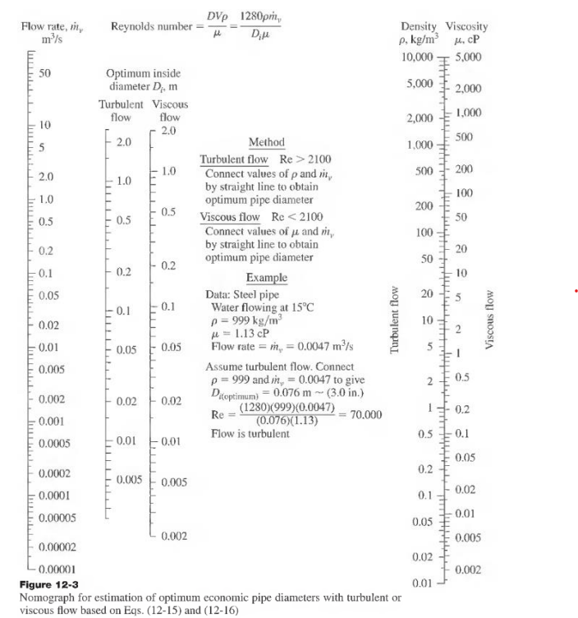
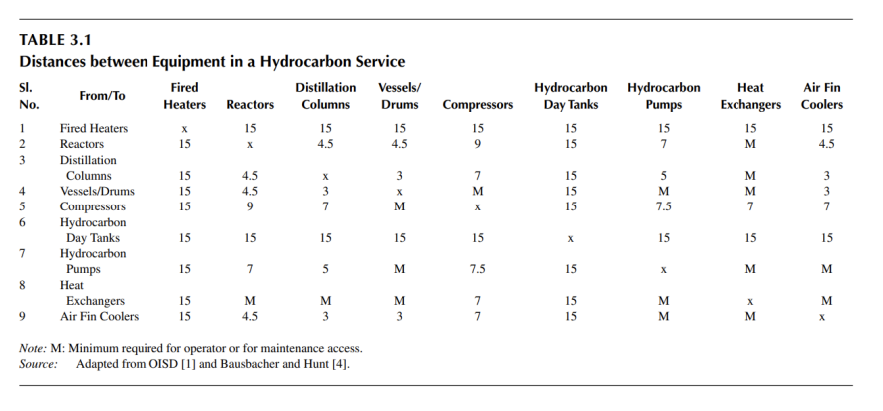
...
 |  |  | 6.410 | 74.571 | 0.021 | 3.051 | 3.068 | 0.216 | 3.5 | 3 | 40 | Acero inoxidable
Condensador-Tanque 2 | LIQUIDO | 238 | 962 | 0.247 | 0.0000687 | 0.384 | 0.434 | 0.308 | 1.05 | 0.75 |  | Acero inoxidable
Tanque 2-Generador liq | LIQUIDO | 238 | 962 | 0.247 | 0.0000687 | 0.384 | 0.434 | 0.308 | 1.05 | 0.75 |  | Acero inoxidable
Condensador-Divisor | GAS | 240 | 1.127 | 212.955 | 0.059 | 3.839 | 3.826 | 0.337 | 4.5 | 4 | 80 | Acero inoxidable
Divisor-Generador gas | GAS | 176.991 | 1.127 | 157.046 | 0.044 | 3.248 | 3.364 | 0.318 | 4 | 3.5 | 80 | Acero inoxidable
Divisor-Pirolizador | GAS | 63.009 | 1.127 | 55.909 | 0.016 | 1.772 | 1.771 | 0.552 | 2.875 | 2.5 |  | Acero inoxidable

 |  |  | 375

Tuberias (3)
...
DOutside [in] | Size (in) | Schedule | Longtud [m] | USD$/m
8.625 | 8 | 40 | 3 | 200
10.750 | 10 | 160 | 15 | 700
1.660 | 1.25 | 40 | 3 | 190
0.840 | . 1/2 | 160 | 3 | 550
1.660 | 1.25 | 40 | 3 | 190
8.625 | 8 | 120 | 15 | 600
0.840 | . 1/2 | 160 | 15 | 550
0.840 | . 1/2 | 160 | 9 | 550
8.625 | 8 | 120 | 3 | 600
3.500 | 3 | 80 | 3 | 450
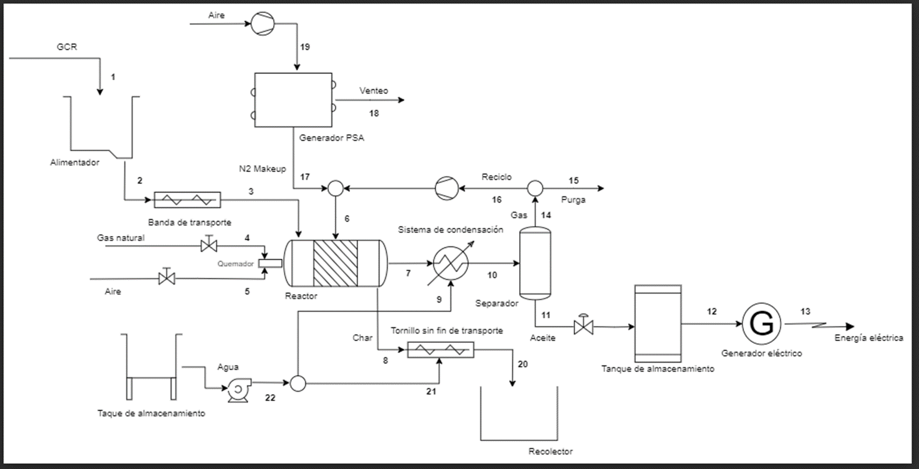
8.625 | 8 | 40 | 19 | 200
3.500 | 3 | 80 | 12 | 450
6.625 | .6 | 80 | 3 | 450

Hoja2
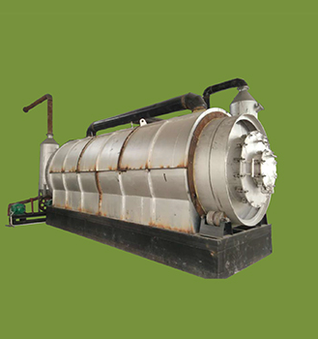
 |  |  |  | Datos del reactor suministrados por el fabricante
 | COP/kg |  |  | Tipo de operación | Batch
 | COP/kWh |  |  | Capacidad del reactor (ton) | 10
 | COP/kg |  |  | Tamaño del reactor (diametro, largo)[m] | 2,6*6,6
 | kWh |  |  | Tamaño del equipo con accesorios (L,A,H)[m] | 9*3*3,9
 | kg/h |  |  | Poder requerido [kW] | 25
 | h/año |  |  | Trabajadores al día | 3
 | kg/h |  |  | Materias primas aceptadas | neumatico, plásticos, caucho…
 | COP/h |  |  | Tiempo de trabajo por lote [h] | 14
 | COP/h
 | COP/h | 32652579393
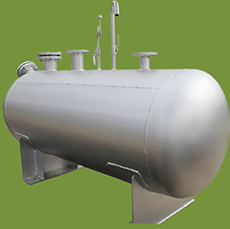
 | COP/año |  |  | Tanque de aceite
 |  |  |  | Volumen [m^3] | 50
 | COP |  |  | Recepción | aceite combustible
 | COP/año
 | COP/año |  |  | Condición | presión común
 | COP |  |  | Materiales | Acero Q235B
 | COP/año |  |  | Tipo | Horizontal
 | COP/año

 |  |  |  | Condensador tubular
 |  |  |  | Area de enfriamiento [m^2] | 100
 |  |  |  | Materiales | Acero Q235B
 |  |  |  | Tipo | Tubo vertical

 |  |  |  | Separador de multiples etapas
 |  |  |  | Materiales | Acero Q235B
...
 |  |  |  | Condición de operación | presión común, alta temperatura

 |  |  |  | Receptor y separador
 |  |  |  | Area de enfriamiento [m^3] | 5
 |  |  |  | Materiales | Acero Q235B
 |  |  |  | Condición de operación | presión común
 |  |  |  | Ventajas | fácil operación y limpieza, alta eficiencia

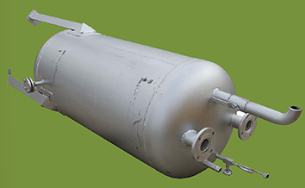
 |  |  |  | Tanque de agua
 |  |  |  | Materiales | Acero Q235B
 |  |  |  | Tipo | equipo de seguridad, cortafuegos
 |  |  |  | Condición de operación | presión común
 |  |  |  | Función | prevenir incendio

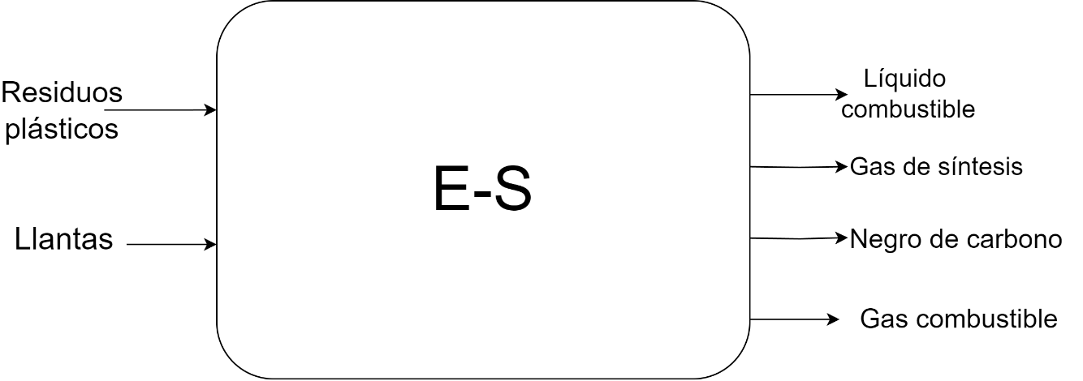

ALTERNATIVA 1 |  |  | ALTERNATIVA 2 (energéticamente eficiente)
Compuesto | Destino |  | Compuesto | Destino
Líquido combustible | Producción de energía |  | Líquido combustible | Producción de energía
Gas de Síntesis | Venteo |  | Gas de Síntesis | Venteo
Negro de Carbono | Subproducto valioso |  | Negro de Carbono | Subproducto valioso
Gas combustible | Producción de energía |  | Gas combustible | Producción de energía, reciclo

REACTOR JULIAN
...
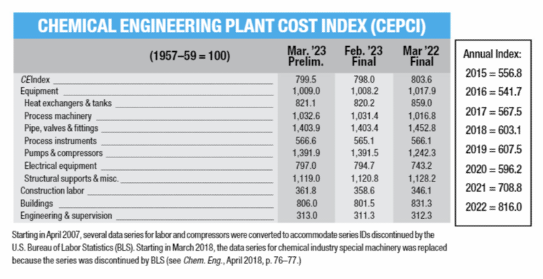
...
 |  |  |  |  |  |  |  |  |  |  |  |  |  | Cantidad | 1
 |  |  |  |  |  |  |  |  |  |  |  |  |  | Descripción | Horno rotatorio
...
 |  |  |  |  |  |  |  |  |  |  |  |  |  |  |  |  |  | Valor (2021) USD | Capacidad
 |  |  |  |  |  |  |  |  |  |  |  |  |  |  |  |  | Reactor pirolitico | 210000 | 425
 |  |  |  |  |  | factor de llenado | 11 |  | 0.55 |  |  | Tipo de operación | Batch
 |  |  |  |  | 22 | m3 |  |  |  |  |  | Compuestos de entrada | Granulo de caucho reciclado (GCR) |  |  |  |  | Valor (2023) USD | Capacidad
 |  |  |  |  | torque | 1108.5021762 | kg.m |  |  |  |  | Compuestos de salida | Carbon pirolitico, Fuel oil y Gases piroliticos |  |  |  | Reactor pirolitico | 238086.90745 | 425
 | 3.34 | m |  |  |  | 0.61910202525 | HP | 22 | 4.9519699778 |  |  | Flujo masico de entrada [kg/h] | 1000
 | 13.36 | m |  |  |  |  |  |  | 6.602626637 |  |  | Flujo masico de salida [kg/h] | 1000 |  |  |  |  | Valor (2023) USD | Capacidad
 | 1.67 | m |  |  |  |  |  |  | 3.6314446504 |  |  | Temperatura de entrada [°C] | 15 |  |  |  | Reactor pirolitico | 560204.48812 | 425
 | 10.49 | m |  |  |  | 6.163459596 |  |  | 7 | m3 |  | Temperatura de salida [°C] | 650 |  |  |  | Requerimiento de eletricidad | 12149.28 | COP$/h
 |  |  |  |  |  |  |  |  | 6.813 | D |  | Presión [kPa] | 75.5
 | 140.14196596 | m^2 |  | m^2 |  |  |  |  | 27.250 | L |  | Tiempo de operación [h] | 42
 |  |  |  |  |  |  |  |  |  |  |  | Datos de diseño
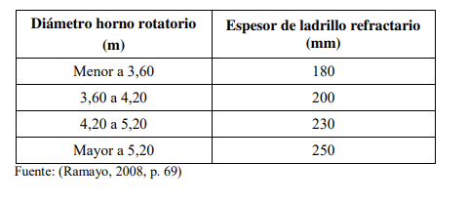
 |  |  |  |  |  |  |  |  |  |  |  | Volumen [m3] | 117
 |  |  |  |  |  |  |  |  |  |  |  | Diámetro [m] | 3.34
 | 2.1080458577 | m |  |  |  |  |  |  |  |  |  | Radio [m] | 1.67
 | 2.3585067517 | m |  |  |  |  |  |  |  |  |  | Perimetro [m] | 10.49
delta en el radio del concreto | 0.25046089399 | m |  |  |  |  |  |  |  |  |  | Longitud [m] | 13.36
 |  |  |  |  |  |  |  |  |  |  |  | Area de Transferencia [m2] | 140.14
Heuristica para la distribucion radial de la lana de roca |  |  |  |  |  |  |  |  |  |  |  | Ancho de chaqueta de calentamiento [m] | 0.44
rext-lana de roca | 2.5254806811 | m |  |  |  |  |  |  |  |  |  | Ancho de concreto refractario [m] | 0.25
deltaX lana de roca | 0.16697392933 | m |  |  |  |  |  |  |  |  |  | Ancho de lana de roca [m] | 0.17
deltaX chaqueta de calentamiento | 0.43830656448 | m |  |  |  |  |  |  |  |  |  | Velocidad de Giro [RPM] | 0.4
 |  |  |  |  |  |  |  |  |  |  |  | Velocidad de Giro [m/s] | 0.035
Velocidad de giro | 0.4 | RPM | Velocidad usual empleada en este tipo de maquinaria |  |  |  |  |  |  |  | 32600 | Servicios Industriales
velocidad de rotación | 0.034971019758 | m/s |  |  |  |  |  |  |  |  | 1336.0196319 | Pmotor reductor [HP] | 26.11 |  |  |  | 624 | COP$/KW
 |  |  |  |  |  |  |  |  |  |  | 334.00490798 | Pmotor reductor [kW] | 19.47
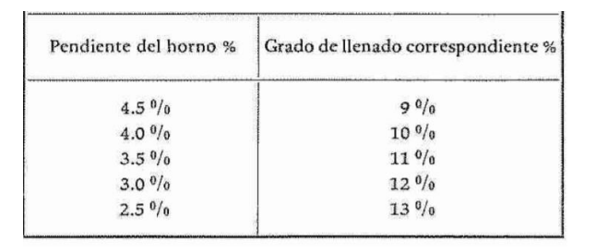
Potencia del motorreductor del Horno Rotatorio | 26.111533209 | HP | 461.66438023 | W | 0.46166438023 |  |  |  |  |  |  | Qrequerido [kW/batch] | 43554240 |  |  |  | 26132.544 | mW/batch (60%) | 1088856
Torque en el horno | 46752.700211 | kg.m |  |  |  |  |  |  |  |  |  | Imagen |  |  |  |  | 2885802.4049 | 120241.76687 | Kg/h
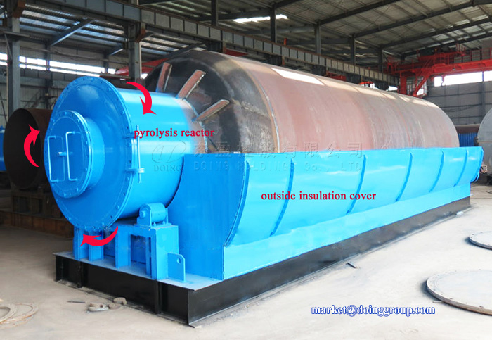
 |  |  |  |  |  |  |  |  |  |  |  |  |  |  |  |  |  | 120.24176687 | ton/h

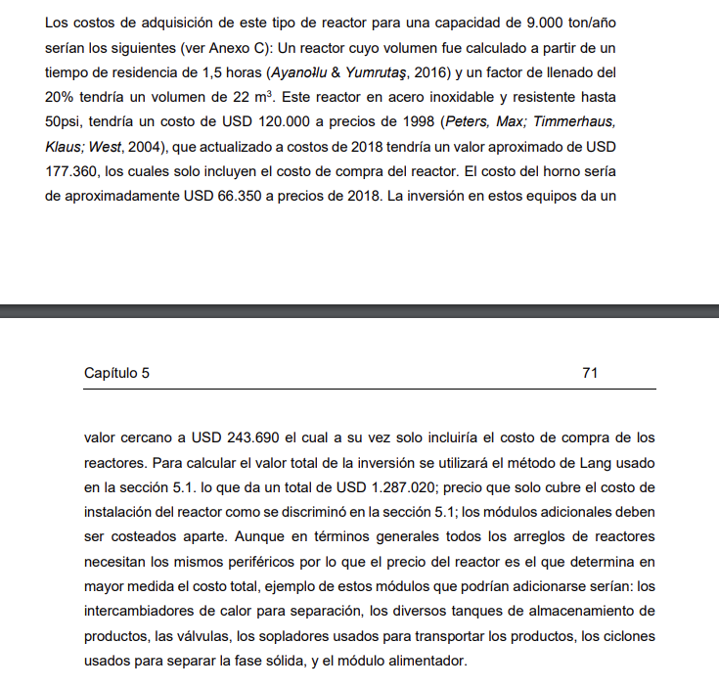
 |  |  |  |  |  |  |  |  |  |  |  |  |  |  |  | 1088856 | kW/h | 223349 | COP$/ton | Referencia: trompetero

 |  |  |  | 1.5 |  |  |  |  |  |  |  |  |  |  |  | 14161 | btu/lb | 26855878.389 | COP$/h
 |  |  |  |  |  |  |  |  |  |  |  |  |  |  |  | 14940.70466 | kJ/lb
 |  |  |  |  |  |  |  |  |  |  |  |  |  |  |  | 32938.642348 | kJ/kg
 |  |  |  |  |  |  |  |  |  |  |  |  |  |  |  | 9.1496228745 | kW/kg |  | Valor (2023) USD | Capacidad
 |  |  |  |  |  |  |  |  |  |  |  |  |  |  |  | 119005.56066 | kg | Tornillo transporte Carbon | 13387.706168 | 425

 |  |  |  |  |  |  |  |  |  |  |  |  |  |  |  |  |  |  | Valor (2023) USD | Capacidad
 |  |  |  |  |  |  |  |  |  |  |  |  |  |  |  |  |  | Tornillo transporte Carbon | 1052.1162024 | 33.4

 |  |  |  |  |  |  |  |  |  |  |  |  | 907380

Tornillos sin fin
...
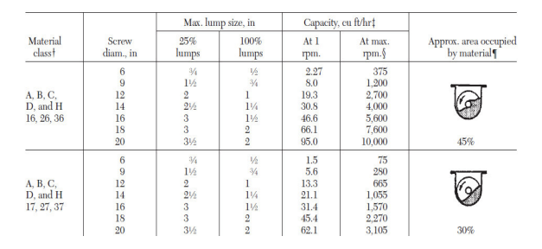
mm
D26

w | 2.392 | kw
Valor (2021) USD | Capacidad
11808.37 | 425
...
Valor (2023) USD | Capacidad
13387.706168 | 425
 |  |  | 3.209
Valor (2023) USD | Capacidad |  | 26630.716
7688.4179002 | 244.073
...
w | 0.817 | kw
Valor (2021) USD | Capacidad
15020.47 | 175.52
...
Valor (2023) USD | Capacidad
17029.41548 | 175.52
...

Agua enfriamiento
...
15 | °C | Ts | 90 | °C
...
4.176 | kJ/kg*°C
1200116.9341 | kJ/h
15 | °C
90 | °C
3831.7909772 | kg/h

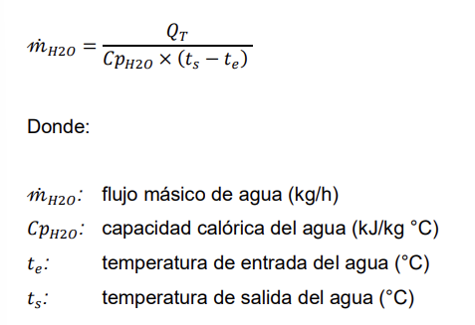
 | 4000.8261287 | kg/h | 3831.7909772
 | 4.0008261287 | m^3/h | 3.8317909772

5476.6 | Valor tomado de : https://www.acueducto.com.co/wps/portal/EAB2/Home/atencion-al-usuario/tarifas/tarifas2023

21910.924377 | COP $/h
181860672.33 | COP $/año

 | 9

kcal/kg°C
kJ/kg°C
...

Diseño intercambiador (2)
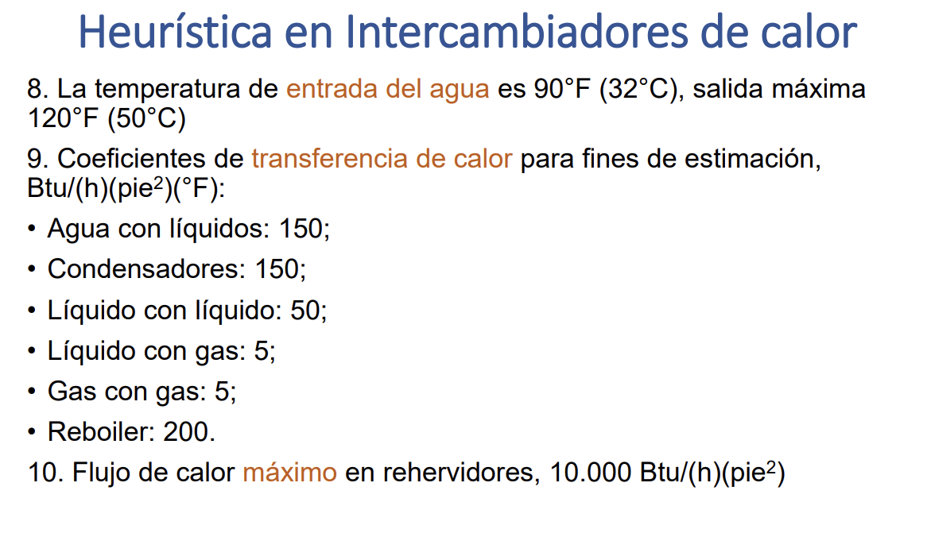
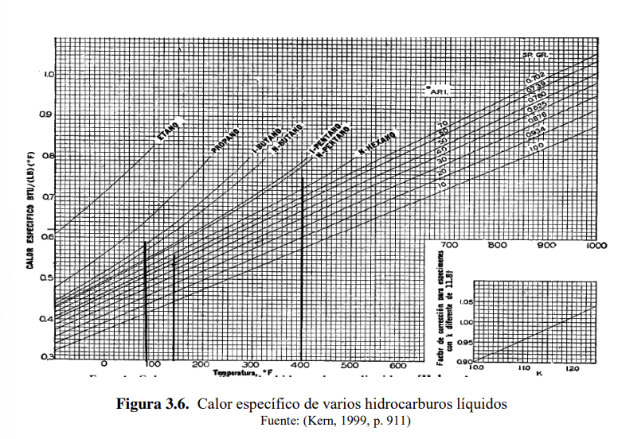
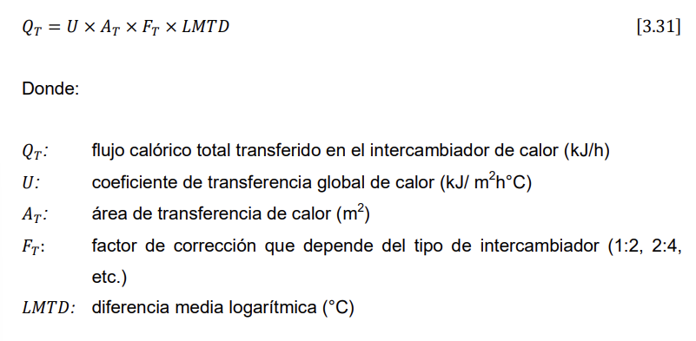
...
 |  |  | Tentrada | 500 | °C
 |  |  | Tsalida | 15.5 | °C
 |  |  | Tsalida | 90 | °C
 |  |  | Tentrada | 15 | °C

...
 |  |  | DTML | 61.034643718
...

...
 |  |  | PARA CONDENSADORES
...

...
Segun Heuristicas de intercambiadores vistas en clase
CE 2019 | 1.7
Valor 2019 | 34000 | USD
CEPCI 2019 | 607.5
CEPCI 2022 | 816
Valor 2022 | 45669.135802 | USD

CEPCI 2023 | 859
Valor 2023 | 48075.720165 | USD | Acero al carbon

Valor 2023 | 144227.16049 | USD | Acero inoxidable
 | 620176790.12





LINK de CEPCI : https://www.nxtbook.com/accessintelligence/ChemicalEngineering/chemical-engineering-june-2023/index.php?startid=52#/p/52

Tanques+

Flujo de aceite |  | kg/año
 | 122.378 | kg/h
 | 1015.740 | ton/año
Flujo de GCR | 244.073 | kg/h
 | 2025.808 | ton/año
Flujo de gas | 20.624 | kg/h
 | 171.181 | ton/año
Qpirólisis [kJ/h] | 835731.118
Flujo de N2 | 1220.366 | kg/h
 | 10129.039 | ton/año
Flujo de Char | 83.327 | kg/h

Flujo de gas natural [kg/h] | 23.215
Oxigeno teórico [kg/h] | 92.859
Aire teórico [kg/h] | 442.186
Aire en exceso 20% [kg/h] | 530.623

Purga [kg/h] | 124.099
Reciclo [kg/h] | 1116.891
wt.% N2 en el Gas [kg/h] | 1.180
Flujo de N2 en la Purga [kg/h] | 122.037
Flujo de N2 en la Purga [m^3/h] | 0.151

Productividad [m3/h N2 / m3 CMS] | 58.160
Densidad N2 [kg/L] | 1.251
Volumen de empaque [m3] | 1.678 | 0.8389 | Tanque almacenamiento agua
Densidad del empaque [kg/m3] | 2000.000
Masa de empaque [kg] | 3355.655
Air demand [m3/h air /m3/h N2] | 4.960
Flujo de aire PSA [m3/h] | 484.009
Flujo de N2 entrada al PSA [m3/h] | 382.367
Flujo de venteo N2 [m3/h] | 284.785
Flujo de venteo O2 [m3/h] | 101.642
Flujo de venteo [m3/h] | 386.426
...

Bomba
...
valvulas | Altura
10
10
10
20 | 0
 | 20.3937008 | psi
 | 35.0937008 | psia
...

...
 | s | 110.52699441
 | CB | 3084.1846611
...
10 | 1.6
 | 12.584252 | psi
 | 27.284252 | psia

2.4804005027
6.6
1743.5352 | 29.05892

 | X2
...

Compresores

...

894.975 | m3/h
0.24860407985 | m3/s
526.76270992 | ft3/mn | SCFM |  | kwh
7.061 | hp | C1 | para recircular | 5.2654672046
...
 |  |  | 42.424247964 | 352121.2581
in2
m2
 |  |  |  | 747.32133173 | R
 |  |  |  | 287.65133173 | °F
 |  |  |  | 819.66966799 | R
1.2 | 0.747 | 0.0002076 |  | 359.99966799 | °F
 |  |  |  | 551.27430827 | R
USD$ 2023 |  |  |  | 91.604308275 | °F
44624.518853 |  |  |  | 33.11 | °C
20042.931864
 |  | 819.67 | 819.67000129 | 634.91225818
15035.584365
 |  |  | 175.242 |  | 142.03 | °C
 |  |  | 79.58 | °C

 |  |  | ese

